Cú pháp
2.Cú pháp trong Python
 | 2.1. Định danh trong Python
 |  | Định danh (identifier) là tên được sử dụng để nhận diện các biến, hàm, lớp, module, và các đối tượng khác trong Python. Định danh phải tuân theo các quy tắc sau:
 |  |  | 1. Định danh có thể bao gồm các chữ cái (a-z, A-Z), chữ số (0-9), và dấu gạch dưới (_).
 |  |  | 2. Định danh không được bắt đầu bằng chữ số.
 |  |  | 3. Định danh không được trùng với các từ khóa của Python.

 | 2.2. Từ khóa trong Python
 |  | Từ khóa (reserved words) là các từ có ý nghĩa đặc biệt trong Python và không thể được sử dụng làm định danh.
 |  | Tất cả từ khóa trong lập trình Python là chỉ ở dạng chữ thường.
 |  | Dưới đây là các từ khóa trong Python
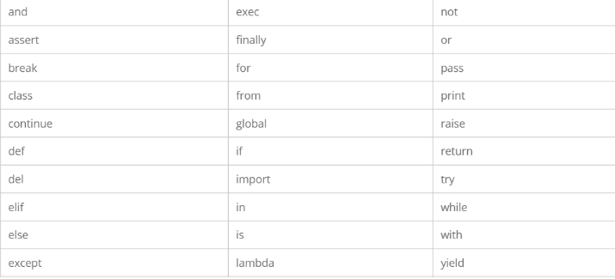

 | 2.3. Dòng và thụt lề trong Python
 |  | Trong Python, thụt lề (indentation) là bắt buộc để xác định các khối mã. Các ngôn ngữ lập trình khác như C, C++ sử dụng dấu ngoặc nhọn {} để xác định khối mã,
 |  | nhưng Python sử dụng thụt lề.
 |  | Số khoảng trống trong độ thụt dòng là biến đổi, nhưng tất cả các lệnh bên trong khối phải được thụt cùng một số lượng khoảng trống như nhau

 | 2.4. Câu lệnh nhiều dòng trong Python
 |  | Trong Python, các câu lệnh thường được viết trên một dòng.
 |  | Tuy nhiên, nếu câu lệnh quá dài, bạn có thể chia nó thành nhiều dòng bằng cách sử dụng dấu gạch chéo ngược \,
 |  | dấu ngoặc đơn (), dấu ngoặc vuông [], hoặc dấu ngoặc nhọn {}.

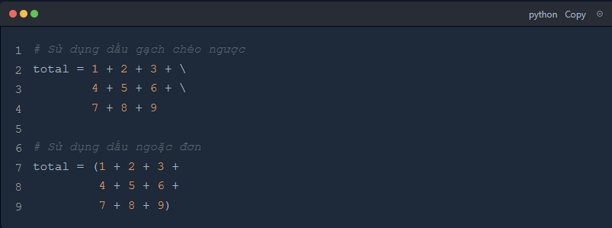

 | 2.5. Dấu ngoặc kép trong Python
 |  | Python hỗ trợ cả dấu ngoặc đơn ' và dấu ngoặc kép '' để xác định chuỗi ký tự. Để tạo chuỗi nhiều dòng,
 |  | bạn có thể sử dụng ba dấu ngoặc đơn ''' hoặc ba dấu ngoặc kép ''''''.

 | 2.6. Chú thích trong Python
 |  | Chú thích (comment) trong Python bắt đầu bằng dấu thăng # và kéo dài đến hết dòng.
 |  | Chú thích không được thực thi và chỉ dùng để giải thích mã nguồn.

 |  | Python cũng hỗ trợ kiểu comment thứ hai, đó là kiểu comment đa dòng được cho bên trong các trích dẫn tam ''', ví dụ:

 | 2.7. Sử dụng dòng trống trong các chương trình Python
 |  | Dòng trống được sử dụng để tách biệt các phần của mã nguồn, giúp mã dễ đọc hơn. Python bỏ qua các dòng trống khi thực thi mã.
 |  | Trong một phiên thông dịch trong chế độ tương tác, bạn phải nhập một dòng trống để kết thúc một lệnh đa dòng.

 | 2.8. Chờ người dùng
 |  | Để chờ người dùng nhập dữ liệu, bạn có thể sử dụng hàm input().

 | 2.9. Các lệnh đa dòng trên một dòng đơn trong Python
 |  | Bạn có thể viết nhiều câu lệnh trên một dòng bằng cách sử dụng dấu chấm phẩy ;.

 | 2.10. Nhóm câu lệnh nhiều dòng (suite)
 |  | Một nhóm các lệnh đơn, mà tạo một khối code đơn, được gọi là suite trong Python.
 |  | Các lệnh phức hợp như if, while, def, và class cần một dòng header và một suite.
 |  | Các dòng header bắt đầu lệnh (với từ khóa) và kết thúc với một dầu hai chấm “:” và được theo sau bởi một hoặc nhiều dòng để tạo nên một suite
 |  | Một nhóm câu lệnh có thể được nhóm lại thành một khối (suite) bằng cách sử dụng thụt lề.

tham số dòng lệnh
3. Tham số dòng lệnh
 | Tham số dòng lệnh là các giá trị được truyền vào chương trình Python thông qua terminal khi thực thi.
 | Chúng giúp tùy chỉnh hành vi của chương trình mà không cần sửa đổi mã nguồn.
 | Có thể tham số dòng lệnh bằng sys.argv, getopt và argparse

 | 1.1. Command line arguments trong Python là gì?
 |  | Tham số dòng lệnh (Command Line Arguments) trong Python là các giá trị được truyền vào chương trình khi chạy từ dòng lệnh, giúp điều chỉnh hành vi của chương trình mà không cần thay đổi mã nguồn.
 |  | Python thu thập các tham số này thông qua sys.argv, trong đó sys.argv[0] là tên của script, còn các phần tử tiếp theo là các đối số được truyền vào.
 |  | Các module như sys, getopt và argparse hỗ trợ xử lý và phân tích cú pháp các tham số này một cách linh hoạt.

 | 1.2. Truyền đối số khi chạy chương trình Python
 |  | Trong Python, bạn có thể truyền đối số trực tiếp khi chạy chương trình từ dòng lệnh. Các đối số này được thu thập thông qua sys.argv, trong đó:
 |  |  | sys.argv[0] là tên của script đang chạy.
 |  |  | Các phần tử tiếp theo trong danh sách là các đối số được truyền vào.

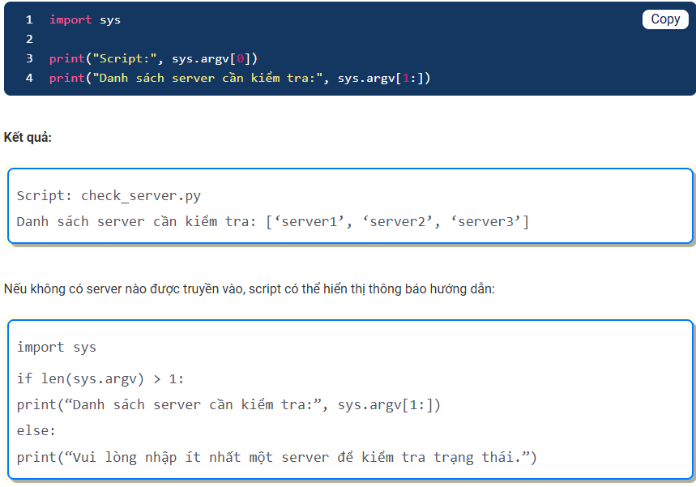

 |  | Ngoài sys.argv, bạn cũng có thể sử dụng các module như getopt hoặc argparse để xử lý đối số một cách linh hoạt hơn

 | 1.3. Sử dụng sys.argv để đọc tham số dòng lệnh
 |  | sys.argv là một list chứa các đối số dòng lệnh:
 |  |  | sys.argv[0]: Tên của script đang chạy.
 |  |  | sys.argv[1:]: Các đối số được truyền vào khi chạy chương trình.
 |  | Bên cạnh đó, giả sử trước đây nhận đầu vào từ người dùng bằng input(), ta có thể thay đổi nó để sử dụng sys.argv

 | 1.4. Chuyển đổi kiểu dữ liệu từ sys.argv
 |  | Mặc định, các tham số dòng lệnh được lưu dưới dạng chuỗi. Nếu cần thực hiện phép toán, ta phải chuyển đổi kiểu dữ liệu.

 |  | Ngoài sys.argv, Python còn có các module khác để xử lý tham số linh hoạt hơn:
 |  |  | getopt: Hỗ trợ phân tích cú pháp tham số theo phong cách C.
 |  |  | argparse: Hỗ trợ xử lý tham số, giá trị mặc định và tự động tạo trợ giúp.

 | 1.5. Sử dụng getopt để phân tích tham số dòng lệnh
 |  | Bên cạnh sys.argv, Python cung cấp module getopt để giúp xử lý tham số dòng lệnh một cách linh hoạt hơn.
 |  | getopt hỗ trợ các tùy chọn ngắn (-h) và dài (--help), cho phép người dùng dễ dàng truyền đối số vào chương trình.

 |  | Khi nào nên dùng getopt?
 |  |  | Khi cần hỗ trợ cả tùy chọn ngắn (-o) và dài (--output).
 |  |  | Khi cần xử lý lỗi cú pháp một cách rõ ràng.
 |  |  | Khi muốn tạo hướng dẫn (--help) để người dùng dễ sử dụng chương trình hơn.

 |  | 1.5.1. Phương thức getopt.getopt()

 |  |  | Trong đó:
 |  |  |  | args: Danh sách tham số cần phân tích cú pháp.
 |  |  |  | options: Chuỗi chứa các ký tự tùy chọn ngắn. Các tùy chọn có tham số đi kèm phải có dấu : phía sau.
 |  |  |  | long_options: Danh sách các tùy chọn dài. Nếu tùy chọn dài yêu cầu tham số, phải có dấu = phía sau.

 |  | 1.5.2. Truyền tham số bằng tùy chọn ngắn (-o)

 |  | 1.5.3. Truyền tham số bằng tùy chọn dài (--output=)

 |  | 1.5.4. Hiển thị hướng dẫn (-h hoặc –help)

 |  | 1.5.5. Xử lý ngoại lệ getopt.GetoptError
 |  |  | Lỗi này xảy ra khi:
 |  |  |  | Một tùy chọn yêu cầu giá trị nhưng không được cung cấp.
 |  |  |  | Một tùy chọn không được nhận dạng.

 |  | Module getopt giúp việc xử lý tham số dòng lệnh trong Python trở nên dễ dàng và linh hoạt hơn. Nếu cần hỗ trợ tùy chọn nâng cao có thể sử dụng argparse để thay thế.

 | 1.6. Sử dụng argparse để xử lý đối số nâng cao
 |  | Bên cạnh sys.argv và getopt, Python cung cấp module argparse để xử lý đối số dòng lệnh một cách linh hoạt hơn.
 |  | argparse không chỉ hỗ trợ tùy chọn ngắn (-o) và dài (–output) mà còn giúp tự động tạo hướng dẫn sử dụng, xử lý giá trị mặc định và kiểm tra lỗi.

 |  | Khi nào nên dùng argparse
 |  |  | Khi cần xử lý nhiều đối số với kiểu dữ liệu khác nhau.
 |  |  | Khi muốn cung cấp giá trị mặc định cho các tham số.
 |  |  | Khi cần hiển thị hướng dẫn sử dụng mà không phải tự viết thủ công.
 |  |  | Khi muốn kiểm tra lỗi nhập tham số một cách tự động.

 |  | 1.6.1. Cú pháp cơ bản của argparse

 |  | 1.6.2. Xử lý kiểu dữ liệu với argparse
 |  |  | argparse hỗ trợ tự động chuyển đổi kiểu dữ liệu bằng tham số type. Ví dụ, nếu cần nhập số nguyên, ta có thể chỉ định type=int:

 |  | 1.6.3. Sử dụng giá trị mặc định
 |  |  | Nếu tham số không được truyền vào, argparse có thể đặt giá trị mặc định bằng default:

 |  | 1.6.4. Hiển thị trợ giúp tự động
 |  |  | argparse tự động tạo trợ giúp khi chạy lệnh -h hoặc --help:

 | 1.7. So sánh sys.argv, getopt, và argparse

 |  | Tiêu chí |  |  | sys.argv | getopt | argparse
 |  | Mức độ phức tạp |  |  | Đơn giản | Trung bình | Linh hoạt, mạnh mẽ
 |  | Xử lý tham số vị trí |  |  | Có | Có | Có
 |  | Xử lý tham số tùy chọn |  |  | Không có hỗ trợ tự động | Hỗ trợ | Hỗ trợ
 |  | Xác định kiểu dữ liệu |  |  | Không | Không | Có (với type)
 |  | Hỗ trợ giá trị mặc định |  |  | Không | Không | Có (với default)
 |  | Hỗ trợ giá trị Boolean (flags) |  |  | Không | Có | Có
 |  | Hiển thị help message tự động |  |  | Không | Không | Có
 |  | Kiểm tra lỗi tự động |  |  | Không | Không | Có
 |  | Hỗ trợ alias cho tham số |  |  | Không | Không | Có
 |  | Thích hợp cho |  |  | Các script đơn giản | Các chương trình có tham số đơn giản | Các ứng dụng phức tạp

Kiểu dữ liệu
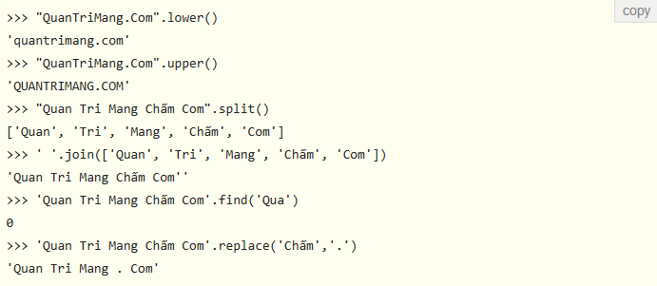
4. Kiểu dữ liệu
 | Trong Python, việc gán một giá trị cho một biến xác định kiểu dữ liệu của nó, có thể sử dụng các hàm tạo sau để chỉ định kiểu dữ liệu:

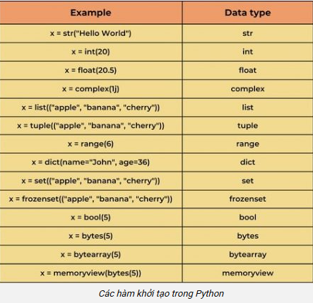

 | Kiểu dữ liệu là một khái niệm rất quan trọng trong lập trình. Các biến có thể lưu trữ các loại dữ liệu khác nhau và mỗi loại khác nhau có thể làm những việc khác nhau.
 | Đối với Python, ngôn ngữ lập trình có các kiểu dữ liệu sau được tích hợp sẵn theo mặc định, cụ thể như sau:
 |  | Text Type: str
 |  | Numeric Types: int, float, complex
 |  | Sequence Types: list, tuple, range
 |  | Mapping Type: dict
 |  | Set Types: set, frozenset
 |  | Boolean Type: bool
 |  | Binary Types: bytes, bytearray, memoryview

 | Bằng việc sử dụng hàm type () , bạn có thể lấy bất kỳ kiểu dữ liệu nào của các đối tượng.

 | 4.1. Kiểu dữ liệu số trong Python

 |  | 4.1.1. Các kiểu dữ liệu số trong Python
 |  |  | Python hỗ trợ số nguyên, số thập phân và số phức, chúng lần lượt được định nghĩa là các lớp int, float, complex trong Python.
 |  |  | Số nguyên và số thập phân được phân biệt bằng sự có mặt hoặc vắng mặt của dấu thập phân.
 |  |  | Ví dụ: 5 là số nguyên, 5.0 là số thập phân. Python cũng hỗ trợ số phức và sử dụng hậu tố j hoặc J để chỉ phần ảo.
 |  |  | ví dụ: 3+5j. Ngoài int và float, Python hỗ trợ thêm 2 loại số nữa là Decimal và Fraction.

 |  |  | Ta sẽ dùng hàm type() để kiểm tra xem biến hoặc giá trị thuộc lớp số nào
 |  |  | và hàm isinstance() để kiểm tra xem chúng có thuộc về một class cụ thể nào không.

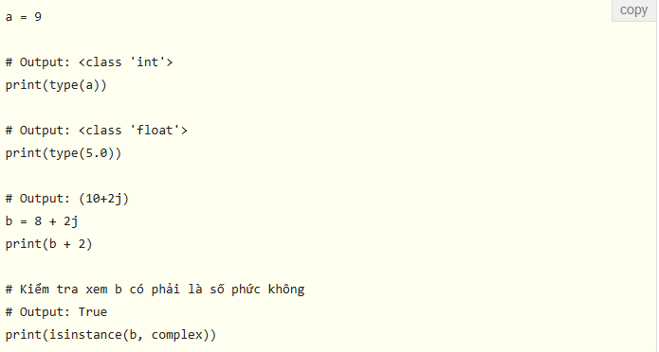

 |  |  | Số nguyên trong Python không bị giới hạn độ dài, số thập phân bị giới hạn đến 16 số sau dấu thập phân.

 |  |  | Những con số chúng là làm việc hàng ngày thường là hệ số 10,
 |  |  | nhưng lập trình viên máy tính (thường là lập trình viên nhúng) cần làm việc với hệ thống số nhị phân, thập lục phân và bát phân.
 |  |  | Để biểu diễn những hệ số này trong Python, ta đặt một tiền tố thích hợp trước số đó.

 |  |  |  |  | (Đặt tiền tố nhưng không có dấu ' ' nhé).

 |  | 4.1.2. Chuyển đổi giữa các kiểu số trong Python
 |  |  | Chúng ta có thể chuyển đổi kiểu số này sang kiểu số khác. Điều này còn được gọi là cưỡng chế (coercion).
 |  |  | Các phép toán như cộng, trừ sẽ ngầm chuyển đổi số nguyên thành số thập phân (một cách tự động) nếu có một toán tử trong phép toán là số thập phân.

 |  |  | Ta có thể sử dụng các hàm Python tích hợp sẵn như int(), float() và complex() để chuyển đổi giữa các kiểu số một cách rõ ràng.
 |  |  | Những hàm này thậm chí có thể chuyển đổi từ các chuỗi.

 |  | 4.1.3. Mô-đun Decimal trong Python
 |  |  | Trong khi số float chỉ lấy 16 số sau dấu thập phân thì mô-đun Decimal cho phép tùy chỉnh độ dài của số.
 |  |  | Mô-đun này được sử dụng khi chúng ta muốn thực hiện các phép toán ở hệ số thập phân

 |  |  | Khi nào nên sử dụng Decimal thay cho float?
 |  |  |  | Khi tạo ứng dụng tài chính, cần biểu diễn phần thập phân chính xác.
 |  |  |  | Khi muốn kiểm soát mức độ chính xác của số.
 |  |  |  | Khi muốn thực hiện các phép toán giống như đã học ở trường.

 |  | 4.1.4. Phân số trong Python(Fraction)
 |  |  | Python cung cấp các phép toán liên quan đến phân số thông qua mô-đun fractions. Một phân số có tử số và mẫu số, cả hai đều là số nguyên
 |  |  | Ta có thể tạo đối tượng phân số (Fraction) theo nhiều cách khác nhau:

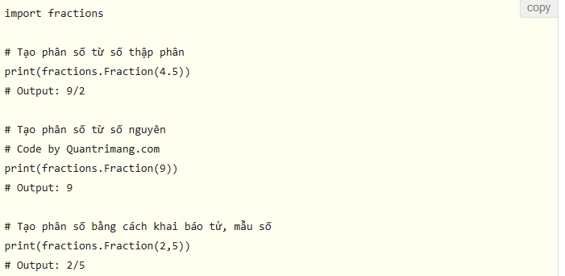

 |  |  | Khi tạo phân số từ float, ta có thể nhận được những kết quả không bình thường, điều này là do hạn chế của phần cứng máy tính
 |  |  | Đặc biệt, bạn có thể khởi tạo một phân số từ string. Đây là cách khởi tạo được ưa thích khi sử dụng số thập phân.

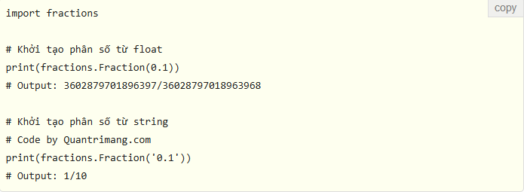

 |  |  | Kiểu dữ liệu phân số hỗ trợ đầy đủ các phép toán cơ bản như cộng, trừ, nhân, chia, logic:



 | 4.2. Chuỗi (string)
 |  | String trong Python là một dãy các ký tự.
 |  | Trong Python, string là một dãy các ký tự Unicode. Unicode bao gồm mọi ký tự trong tất cả các ngôn ngữ và mang lại tính đồng nhất trong mã hóa.

 |  | 4.2.1. Cách tạo string trong Python
 |  |  | Bên cạnh số, Python cũng có thể thao tác với chuỗi, được biểu diễn bằng nhiều cách. Chúng có thể được để trong dấu nháy đơn ('...') hoặc kép ("...") với cùng một kết quả.
 |  |  | \ được sử dụng để escape 2 dấu nháy này.

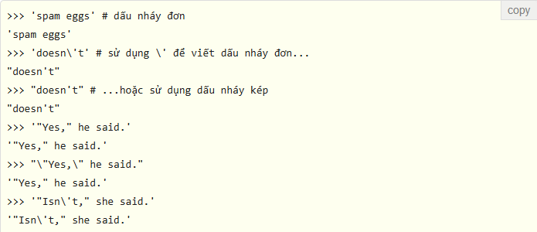

 |  |  | Trong trình thông dịch tương tác, chuỗi kết quả bao gồm phần trong dấu ngoặc kép và các ký tự đặc biệt "trốn" được nhờ sử dụng \
 |  |  | Chuỗi được viết trong dấu ngoặc kép khi chuỗi chứa dấu nháy đơn và không có dấu nháy kép), ngược lại nó sẽ được viết trong dấu nháy đơn.
 |  |  | Hàm print() tạo chuỗi đầu ra dễ đọc hơn, bằng cách bỏ qua dấu nháy kèm theo và in các ký tự đặc biệt, đã "trốn" được dấu nháy:

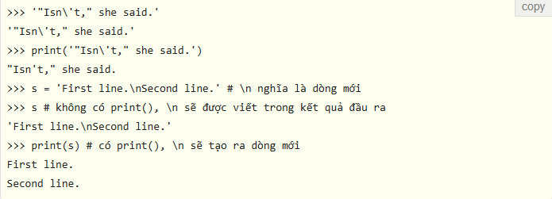

 |  |  | Nếu không muốn các ký tự được thêm vào bởi \ được trình thông dịch hiểu là ký tự đặc biệt thì sử dụng chuỗi raw bằng cách thêm r vào trước dấu nháy đầu tiên:

 |  |  | danh sách tất cả các ký tự thoát (escape sequence) được Python hỗ trợ:

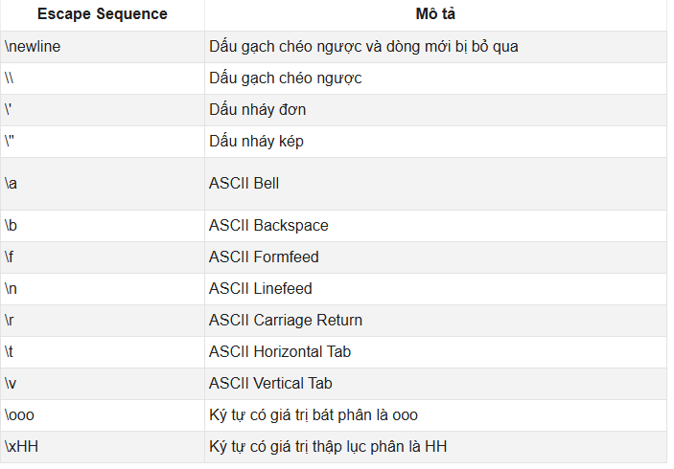

 |  | 4.2.2. Cách truy cập vào phần tử của chuỗi
 |  |  | Các chuỗi có thể được lập chỉ mục với ký tự đầu tiên được đánh số 0. Không có kiểu ký tự riêng biệt, mỗi ký tự đơn giản là một con số:

 |  |  | Chỉ số cũng có thể là số âm, bắt đầu đếm từ bên phải:

 |  |  | Lưu ý rằng vì -0 cũng tương tự như 0, nên các chỉ số âm bắt đầu từ -1.

 |  | 4.2.2. cắt chuỗi (slice)
 |  |  | Ngoài việc đánh số, thì cắt lát cũng được hỗ trợ. Trong khi index được sử dụng để lấy các ký tự riêng lẻ thì cắt lát sẽ cho phép bạn lấy chuỗi con:

 |  |  | Các chỉ số trong cắt chuỗi có thiết lập mặc định khá hữu ích, có 2 chỉ số bị bỏ qua theo mặc định, là 0 và kích thước của chuỗi được cắt.

 |  | 4.2.3. Thay đổi hoặc xóa chuỗi
 |  |  | Các chuỗi Python không thể thay đổi - chúng là cố định. Vì vậy, nếu cứ cố tình gán một ký tự nào đó cho vị trí đã được lập chỉ mục thì bạn sẽ nhận được thông báo lỗi:

 |  |  | Nếu cần một chuỗi khác, cách tốt nhất là tạo mới:

 |  |  | Bạn không thể xóa hay loại bỏ ký tự khỏi chuỗi, nhưng giống như tuple, bạn có thể xóa toàn bộ chuỗi, bằng cách sử dụng từ khóa del:

 |  | 4.2.4. Nối chuỗi
 |  |  | Các chuỗi có thể được nối với nhau bằng toán tử + và thay thế bằng *:

 |  |  | Hai hoặc nhiều ký tự dạng chuỗi (tức là ký tự trong dấu nháy) cạnh nhau được nối tự động.

 |  |  | Tính năng trên chỉ làm việc với chuỗi dạng chuỗi (literal), không áp dụng với biến hay biểu thức:
 |  |  | Nếu muốn ghép nối các biến với nhau hoặc biến với chuỗi hãy sử dụng dấu +:

 |  |  | Nếu muốn nối các chuỗi trong nhiều dòng khác nhau, hãy sử dụng dấu ngoặc đơn:

 |  | 4.2.5. Lặp và kiểm tra phần tử của chuỗi
 |  |  | Giống list và tuple, bạn cũng sử dụng vòng lặp for khi cần lặp qua một chuỗi

 |  |  | Để kiểm tra một chuỗi con có trong chuỗi hay chưa, hãy dùng từ khóa in, như sau:

 |  | 4.2.6. Hàm Python tích hợp sẵn để làm việc với chuỗi

 |  |  | Có 2 hàm thường dùng nhất khi làm việc với string trong Python là enumerate() và len().

 |  |  | 4.2.6.1. len()
 |  |  |  | Hàm len() được tích hợp trong Python, sẽ trả về độ dài của chuỗi:

 |  |  | 4.2.6.2 .enumerate()
 |  |  |  | Hàm enumerate() trả về đối tượng liệt kê, chứa cặp giá trị và index của phần tử trong string, khá hữu ích trong khi lặp.

 |  | 4.2.7. Phương thức format() để định dạng chuỗi
 |  |  | Phương thức format() rất linh hoạt và đầy sức mạnh khi dùng để định dạng chuỗi.
 |  |  | Định dạng chuỗi chứa dấu {} làm trình giữ chỗ hoặc trường thay thế để nhận giá trị thay thế.
 |  |  | Bạn cũng có thể sử dụng đối số vị trí hoặc từ khóa để chỉ định thứ tự.

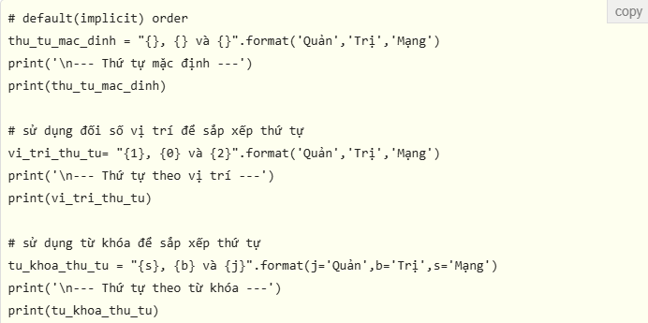

 |  |  | Phương thức format() có thể có những đặc tả định dạng tùy chọn. Chúng được tách khỏi tên trường bằng dấu :
 |  |  | Ví dụ, có thể căn trái <, căn phải > hoặc căn giữa ^ một chuỗi trong không gian đã cho. Có thể định dạng số nguyên như số nhị phân,
 |  |  | thập lục phân; số thập phân có thể được làm tròn hoặc hiển thị dưới dạng số mũ. Có rất nhiều định dạng có thể sử dụng.

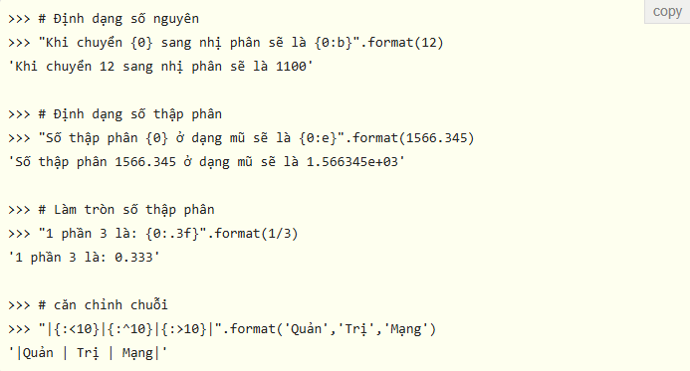

 |  | 4.2.8. Định dạng chuỗi kiểu cũ:
 |  |  | Có thể định dạng chuỗi trong Python về phong cách sprintf() được sử dụng trong ngôn ngữ lập trình C bằng toán tử %.

 |  | 4.2.9. Phương thức thường được sử dụng trong string
 |  |  | Có rất nhiều phương thức được tích hợp sẵn trong Python để làm việc với string.
 |  |  | Ngoài format() được đề cập bên trên còn có lower(), upper(), join(), split(), find(), replace(), v.v....

List
5. List
 | Python cung cấp một loạt các dữ liệu phức hợp, thường được gọi là các chuỗi (sequence),
 | sử dụng để nhóm các giá trị khác nhau. Đa năng nhất là danh sách (list).

 | 5.1. Cách tạo list trong Python
 |  | Trong Python, list được biểu diễn bằng dãy các giá trị, được phân tách nhau bằng dấu phẩy, nằm trong dấu [].
 |  | Các danh sách có thể chứa nhiều mục với kiểu khác nhau, nhưng thông thường là các mục có cùng kiểu.
 |  | List không giới hạn số lượng mục, bạn có thể có nhiều kiểu dữ liệu khác nhau trong cùng một list, như chuỗi, số nguyên, số thập phân,..

 |  | Có thể tạo các list lồng nhau (danh sách chứa trong danh sách), ví dụ:

 | 5.2. Truy cập vào phần tử của list
 |  | Có nhiều cách khác nhau để truy cập vào phần tử của một danh sách:

 |  | 5.2.1. Index (chỉ mục) của list:
 |  |  | Sử dụng toán tử index [] để truy cập vào một phần tử của list. Index bắt đầu từ 0, nên một list có 5 phần tử sẽ có index từ 0 đến 4.
 |  |  | Truy cập vào phần tử có index khác index của list sẽ làm phát sinh lỗi IndexError.
 |  |  | Index phải là một số nguyên, không thể sử dụng float, hay kiểu dữ liệu khác, sẽ tạo lỗi TypeError.

 |  |  | List lồng nhau có thể truy cập bằng index lồng nhau:

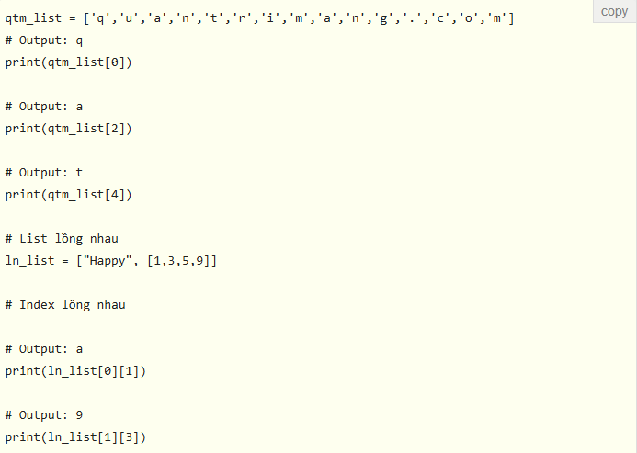

 |  | 5.2.2. Index âm:
 |  |  | Python cho phép lập chỉ mục âm cho các chuỗi. Index -1 là phần tử cuối cùng, -2 là phần tử thứ 2 từ cuối cùng lên.

 |  | 5.2.3. Cắt lát (slice) list trong Python
 |  |  | Python cho phép truy cập vào một dải phần tử của list bằng cách sử dụng toán tử cắt lát : (dấu hai chấm).
 |  |  | Mọi hành động cắt list đều trả về list mới chứa những yếu tố được yêu cầu.

 |  |  | Nếu thực hiện hành động cắt sau thì nó sẽ trả về một list mới là bản sao của list ban đầu:

 | 5.3. Thay đổi hoặc thêm phần tử vào list
 |  | List cũng hỗ trợ các hoạt động như nối list:

 |  | Không giống như chuỗi, bị gán cố định, list là kiểu dữ liệu có thể thay đổi. Ví dụ, bạn có thể thay đổi các mục trong list:

 |  | Có thể cho thêm mục mới vào cuối list bằng cách sử dụng các phương thức, chẳng hạn như append():

 |  | Việc gán cho lát cũng có thể thực hiện và thậm chí có thể thay đổi cả kích thước của list hay xóa nó hoàn toàn:

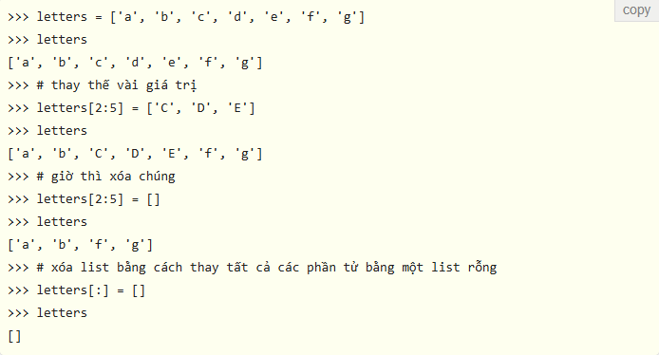

 |  | Hàm len() cũng có thể áp dụng với list:

 | 5.4. Xóa hoặc loại bỏ phần tử khỏi list trong Python
 |  | Có thể xóa một hoặc nhiều phần tử khỏi list sử dụng từ khóa del, có thể xóa hoàn toàn cả list.

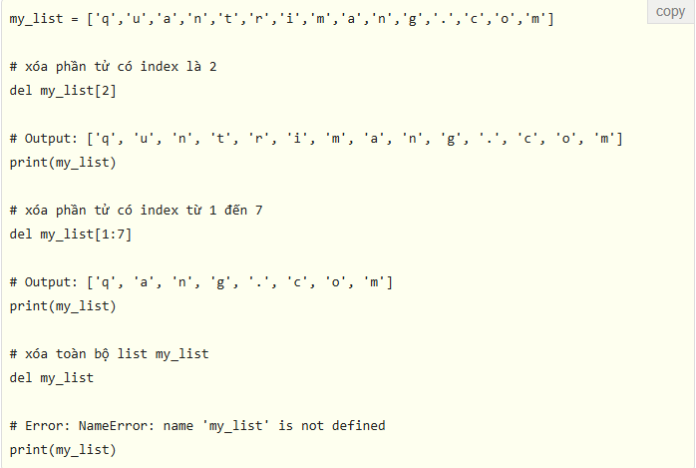

 |  | Có thể sử dụng remove() để loại bỏ những phần tử đã cho hoặc pop() để loại bỏ phần tử tại một index nhất định.
 |  | pop() loại bỏ phần tử và trả về phần tử cuối cùng nếu index không được chỉ định
 |  | Điều này giúp triển khai list dưới dạng stack (ngăn xếp) (cấu trúc dữ liệu first in last out - vào đầu tiên, ra cuối cùng).
 |  | Ngoài ra, phương thức clear() cũng được dùng để làm rỗng một list (xóa tất cả các phần tử trong list).

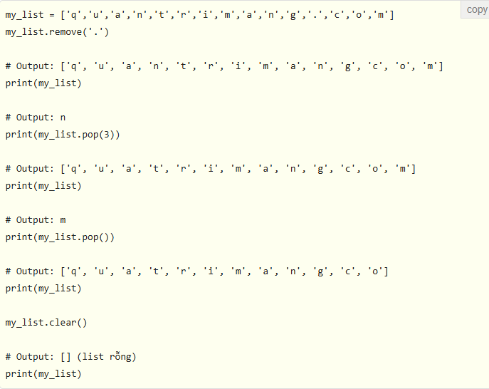

 | 5.5. Phương thức list trong Python
 |  | Những phương thức có sẵn cho list trong Python gồm:

 |  |  | append(): Thêm phần tử vào cuối list.
 |  |  | extend(): Thêm tất cả phần tử của list hiện tại vào list khác.
 |  |  | insert(): Chèn một phần tử vào index cho trước.
 |  |  | remove(): Xóa phần tử khỏi list.
 |  |  | pop(): Xóa phần tử khỏi list và trả về phần tử tại index đã cho.
 |  |  | clear(): Xóa tất cả phần tử của list.
 |  |  | index(): Trả về index của phần tử phù hợp đầu tiên.
 |  |  | count(): Trả về số lượng phần tử đã đếm được trong list như một đối số.
 |  |  | sort(): Sắp xếp các phần tử trong list theo thứ tự tăng dần.
 |  |  | reverse(): Đảo ngược thứ tự các phần tử trong list.
 |  |  | copy(): Trả về bản sao của list.

 | 5.6. List comprehension: Cách tạo list mới ngắn gọn
 |  | List comprehension là một biểu thức đi kèm với lệnh for được đặt trong cặp dấu ngoặc vuông [].

 |  | Ngoài for, if cũng có thể được sử dụng trong một list comprehension của Python. Lệnh if có thể lọc các phần tử trong list hiện tại để tạo thành list mới. Dưới đây là ví dụ:

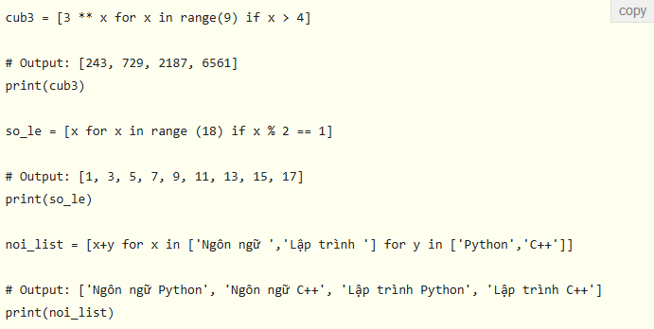

 | 5.7. Kiểm tra phần tử có trong list không
 |  | Sử dụng keyword in để kiểm tra xem một phần tử đã có trong list hay chưa.
 |  | Nếu phần tử đã tồn tại, kết quả trả về là True, và ngược lại sẽ trả về False.

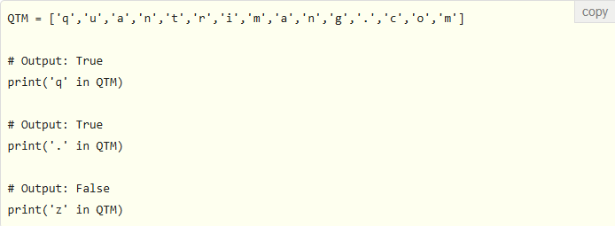

 | 5.8. Vòng lặp for trong list
 |  | Sử dụng vòng lặp for để lặp qua các phần tử trong list

 | 5.9. Các hàm Python tích hợp với list
 |  | Các hàm Python tích hợp sẵn như all(), any(), enumerate(), len(), max(), min(), list(), sorted(),... thường được sử dụng với list để thực hiện những nhiệm vụ khác nhau.

 |  |  | all(): Trả về giá trị True nếu tất cả các phần tử của list đều là true hoặc list rỗng.
 |  |  | any(): Trả về True khi bất kỳ phần tử nào trong list là true. Nếu list rỗng hàm trả về giá trị False.
 |  |  | enumerate(): Trả về đối tượng enumerate, chứa index và giá trị của tất cả các phần tử của list dưới dạng tuple.
 |  |  | len(): Trả về độ dài (số lượng phần tử) của list.
 |  |  | list(): Chuyển đổi một đối tượng có thể lặp (tuple, string, set, dictionary) thành list.
 |  |  | max(): Trả về phần tử lớn nhất trong list.
 |  |  | min(): Trả về phần tử nhỏ nhất trong list.
 |  |  | sorted(): Trả về list mới đã được sắp xếp.
 |  |  | sum(): Trả về tổng của tất cả các phần tử trong list.

Tuple
6. Tuple
 | Tuple trong Python là một chuỗi các phần tử có thứ tự giống như list.
 | Sự khác biệt giữa list và tuple là chúng ta không thể thay đổi các phần tử trong tuple khi đã gán, nhưng trong list thì các phần tử có thể thay đổi.
 | Tuple thường được sử dụng cho các dữ liệu không cho phép sửa đổi và nhanh hơn list vì nó không thể thay đổi tự động.
 | Một tuple được định nghĩa bằng dấu ngoặc đơn (), các phần tử trong tuple cách nhau bằng dấu phẩy (,).

 | Có thể sử dụng toán tử cắt [] để trích xuất phần tử trong tuple nhưng không thể thay đổi giá trị của nó.

 | Tuple hơn list ở điểm nào?
 |  | Vì tuple và list khá giống nhau, nên chúng thường được sử dụng trong những tình huống tương tự nhau.
 |  | Tuy nhiên, tuple vẫn có những lợi thế nhất định so với list, như:
 |  |  | Tuple thường được sử dụng cho các kiểu dữ liệu không đồng nhất (khác nhau) và list thường sử dụng cho các kiểu dữ liệu (đồng nhất) giống nhau.
 |  |  | Vì tuple không thể thay đổi, việc lặp qua các phần tử của tuple nhanh hơn so với list. Vì vậy, trong trường hợp này tuple chiếm ưu thế về hiệu suất hơn list một chút.
 |  |  | Tuple chứa những phần tử không thay đổi, có thể được sử dụng như key cho dictionary. Với list, điều này không thể làm được.
 |  |  | Nếu có dữ liệu không thay đổi việc triển khai nó như một tuple sẽ đảm bảo rằng dữ liệu đó được bảo vệ chống ghi (write-protected).

 | 6.1. Tạo một tuple
 |  | Tuple được tạo bằng cách đặt tất cả các phần tử của nó trong dấu ngoặc đơn (), phân tách bằng dấu phẩy.
 |  | Có thể bỏ dấu ngoặc đơn nếu muốn, còn gọi là đóng gói tuple, nhưng nên thêm nó vào cho code rõ ràng hơn.
 |  | Tuple không bị giới hạn số lượng phần tử và có thể có nhiều kiểu dữ liệu khác nhau như số nguyên, số thập phân, list, string,…

 |  | Tạo tuple chỉ có một phần tử hơi phức tạp chút
 |  | nếu bạn tạo theo cách thông thường là cho phần tử đó vào trong cặp dấu () là chưa đủ, cần phải thêm dấu phẩy để chỉ ra rằng, đây là tuple.

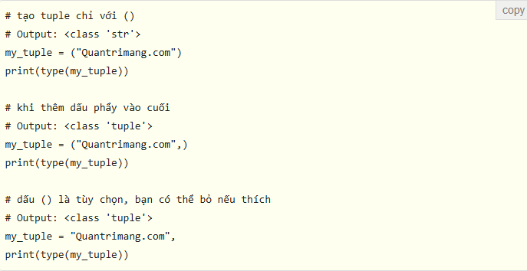

 | 6.2. Truy cập vào các phần tử của tuple
 |  | 6.2.1. Index: giống List
 |  | 6.2.2. Index âm: giống List
 |  | 6.2.3. Cắt lát: giống List

 | 6.3. Thay đổi một tuple
 |  | Không giống như list, tuple không thể thay đổi.
 |  | Điều này có nghĩa là các phần tử của một tuple không thể thay đổi một khi đã được gán.
 |  | Nhưng, nếu bản thân phần tử đó là một kiểu dữ liệu có thể thay đổi (như list chẳng hạn) thì các phần tử lồng nhau có thể được thay đổi.
 |  | Chúng ta cũng có thể gán giá trị khác cho tuple (gọi là gán lại - reassignment).

 |  | Có thể dùng toán tử + để nối 2 tuple, toán tử * để lặp lại tuple theo số lần đã cho. Cả + và * đều cho kết quả là một tuple mới.

 | 6.4. Xóa tuple
 |  | Các phần tử trong tuple không thể thay đổi nên chúng ta cũng không thể xóa, loại bỏ phần tử khỏi tuple.
 |  | Nhưng việc xóa hoàn toàn một tuple có thể thực hiện được với từ khóa del

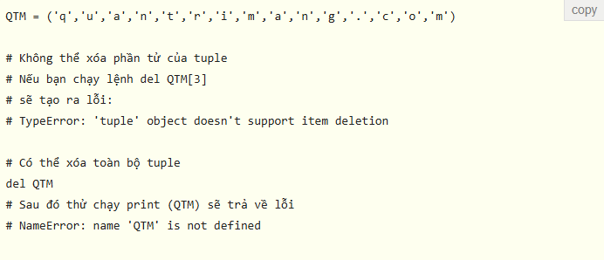

 | 6.5. Phương thức và hàm dùng với tuple trong Python
 |  | Phương thức thêm phần tử và xóa phần tử không thể sử dụng với tuple, chỉ có 2 phương thức sau là dùng được:
 |  |  | count(x): Đếm số phần tử x trong tuple.
 |  |  | index(x): Trả về giá trị index của phần tử x đầu tiên mà nó gặp trong tuple.

 |  | Các hàm dùng trong tuple khá giống với list, gồm có:
 |  |  | all(): Trả về giá trị True nếu tất cả các phần tử của list đều là true hoặc list rỗng.
 |  |  | any(): Trả về True khi bất kỳ phần tử nào trong list là true. Nếu list rỗng hàm trả về giá trị False.
 |  |  | enumerated(): Trả về đối tượng enumerate, chứa index và giá trị của tất cả các phần tử của list dưới dạng tuple.
 |  |  | len(): Trả về độ dài (số lượng phần tử) của list.
 |  |  | max(): Trả về phần tử lớn nhất trong list.
 |  |  | min(): Trả về phần tử nhỏ nhất trong list.
 |  |  | sorted(): Trả về list mới đã được sắp xếp.
 |  |  | sum(): Trả về tổng của tất cả các phần tử trong list.
 |  |  | tuple(): Chuyển đổi những đối tượng có thể lặp (list, string, set, dictionary) thành tuple.

 | 6.6. Kiểm tra phần tử trong tuple
 |  | Có thể kiểm tra xem một phần tử đã tồn tại trong tuple hay chưa với từ khóa in.

 | 6.7. Lặp qua các phần tử của tuple
 |  | Sử dụng vòng lặp for để lặp qua các phần tử trong tuple.

Set
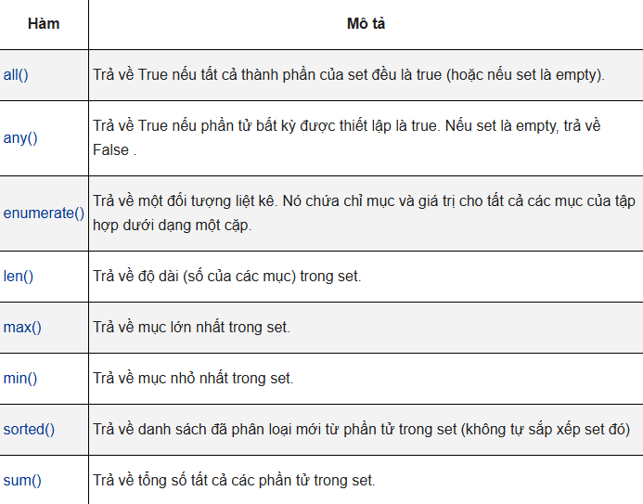
7. Set
 | Set trong Python là tập hợp các phần tử duy nhất, không có thứ tự. Các phần tử trong set phân cách nhau bằng dấu phẩy và nằm trong dấu ngoặc nhọn {}.
 | Nhớ kỹ rằng các phần tử trong set không có thứ tự. Nhưng các phần tử trong set có thể thay đổi, có thể thêm hoặc xóa phần tử của set
 | Set có thể được sử dụng để thực hiện các phép toán như tập hợp, giao,…

 | 7.1. Cách tạo set
 |  | Set được tạo bằng cách đặt tất cả các phần tử trong dấu ngoặc nhọn, phân tách bằng dấu phẩy hoặc sử dụng hàm set().
 |  | Set không giới hạn số lượng phần tử, nó có thể chứa nhiều kiểu biến khác nhau, nhưng không thể chứa phần tử có thể thay đổi được như list, set hay dictionary.

 |  | Tạo set rỗng có chút khó khăn. Cặp dấu {} sẽ tạo một dictionary trong Python.
 |  | Để tạo set không có phần tử nào, ta sử dụng hàm set() mà không có đối số nào.

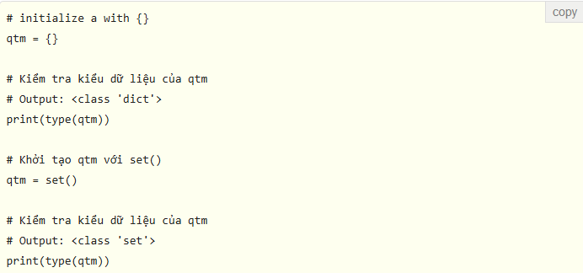

 | 7.2. Làm sao để thay đổi set trong Python
 |  | Vì set là tập hợp các phần tử không có thứ tự nên chỉ mục chả có ý nghĩa gì với set
 |  | Do đó toán tử cắt [] sẽ không làm việc trên set. Nếu cố tình dùng sẽ nhận được thông báo lỗi

 |  | Để thêm một phần tử vào set, bạn sử dụng add() và để thêm nhiều phần tử dùng update().
 |  | Update() có thể nhận tuple, list, string và set làm đối số. Trong mọi trường hợp, Set có giá trị duy nhất, các bản sao sẽ tự động bị loại bỏ.

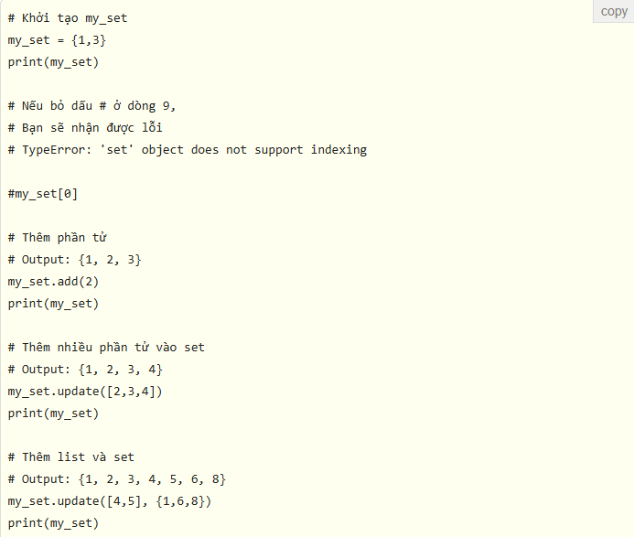

 | 7.3. Xóa phần tử khỏi set
 |  | Dùng discard() và remove() để xóa phần tử cụ thể khỏi set. Khi phần tử cần xóa không tồn tại trong set thì discard() không làm gì cả, còn remove() sẽ báo lỗi.



 |  | có thể xóa và trả lại một mục bằng phương thức pop().
 |  | Set không có thứ tự, không có cách nào để xác định phần tử nào sẽ bị xóa, điều này diễn ra hoàn toàn ngẫu hứng
 |  | Việc xóa hoàn toàn set được thực hiện bằng cách dùng clear().

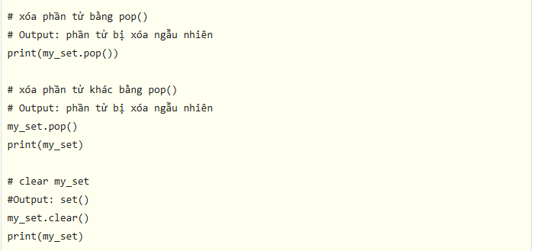

 | 7.4. Các toán tử set trong Python
 |  | Set thường được sử dụng để chứa các toán tử tập hợp như hợp, giao, hiệu, bù.
 |  | Có cả phương thức và toán tử để thực hiện những phép toán tập hợp này.

 |  | 7.4.1. Hợp của A và B
 |  |  | Hợp của A và B là tập hợp tất cả các phần tử của A và B.
 |  |  | Hợp được biểu diễn bằng cách sử dụng toán tử | hoặc sử dụng phương thức union().

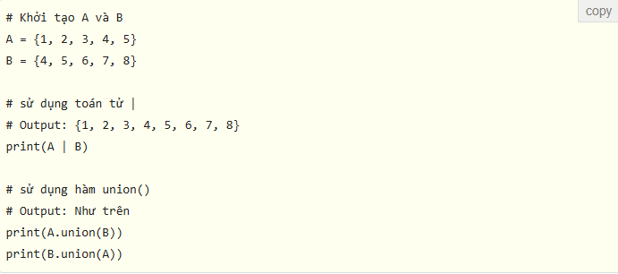

 |  | 7.4.2. Giao của A và B
 |  |  | Giao của A và B là tập hợp những phần tử chung của A và B.
 |  |  | Để tìm giao của A và B ta có thể dùng toán tử & hoặc hàm intersection().

 |  | 7.4.3. Hiệu của A và B
 |  |  | Hiệu của A và B (A-B) là tập hợp phần tử chỉ có trong A, không có trong B.
 |  |  | Hiệu của B và A (B-A) là tập hợp phần tử chỉ có trong B không có trong A.
 |  |  | Có thể sử dụng toán tử - hoặc hàm difference() để thực hiện phép toán tập hợp này.

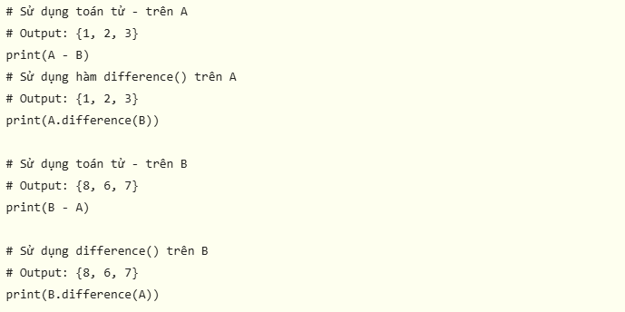

 |  | 7.4.4. Bù của A và B
 |  |  | Bù của A và B là tập hợp những phần tử có trong A và B nhưng không phải phần tử chung của hai tập hợp này.
 |  |  | có thể dùng toán tử ^ hoặc hàm symmetric_difference() để thực hiện phép bù.

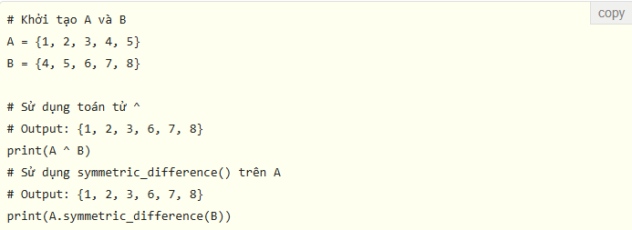

 | 7.5. Các phương thức dùng trên set

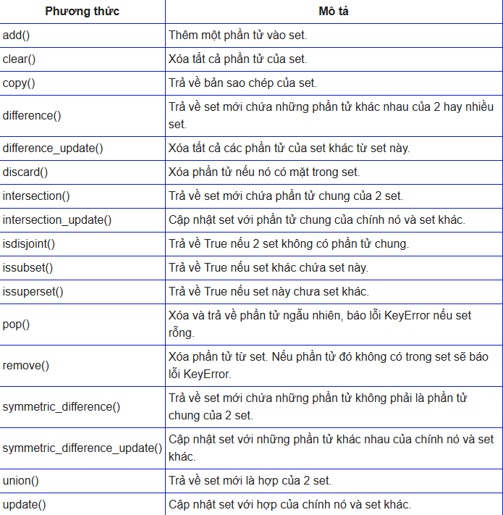

 | 7.6. Kiểm tra phần tử trong set
 |  | Có thể kiểm tra một đối tượng xem nó có nằm trong set không, sử dụng từ khóa in.

 | 7.7. Lặp qua phần tử của set
 |  | Sử dụng vòng lặp for để lặp qua các phần tử của set.

 | 7.8. Hàm thường dùng trên set

Dictionary
9. Dictionary
 | Dictionary trong Python là một cấu trúc dữ liệu tương tự như một mảng kết hợp được tìm thấy ở các ngôn ngữ lập trình khác
 | Một mảng hay danh sách đánh chỉ mục các nhân tố theo vị trí. Nói cách khác, một dictionary chỉ mục theo keys. Chúng có thể ở dạng chuỗi.

 | 7.1. Cách tạo dictionary trong Python
 |  | Trong Python, dictionary được định nghĩa trong dấu ngoặc nhọn {} với mỗi phần tử là một cặp theo dạng key:value. Key và value này có thể là bất kỳ kiểu dữ liệu nào.
 |  | Bạn cũng có thể tạo dictionary bằng cách sử dụng hàm dict() được tích hợp sẵn.

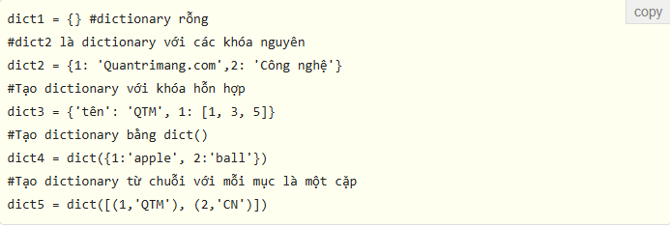

 | 7.2. Trích xuất mảng
 |  | Phương thức sau mô tả việc trích xuất thông tin dictionary Python dưới dạng biểu mẫu theo mảng.

 | 7.3. Truy cập phần tử của dictionary
 |  | Các kiểu dữ liệu lưu trữ khác sử dụng index để truy cập vào các giá trị thì dictionary sử dụng các key.
 |  | Key có thể được sử dụng trong cặp dấu ngoặc vuông hoặc sử dụng get().

 | 7.4. Truy cập khóa - giá trị trong dictionary
 |  | Để truy cập các mục của một dictionary, hãy tham chiếu tới tên khóa (key) của nó.
 |  | Key ở đây có thể được dùng bên trong các dấu ngoặc vuông.
 |  | Ngoài ra, lập trình viên còn có một phương thức tên get() cũng giúp truy cập thành phần này từ một dictionary.

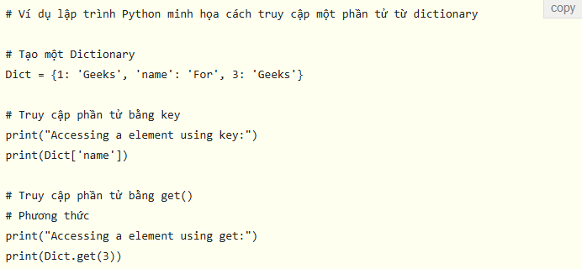

 | 7.5. Thay đổi, thêm phần tử cho dictionary
 |  | Dictionary có thể thay đổi, nên có thể thêm phần tử mới hoặc thay đổi giá trị của các phần tử hiện có bằng cách sử dụng toán tử gán.
 |  | Nếu key đã có, giá trị sẽ được cập nhật, nếu là một cặp key: value mới thì sẽ được thêm thành phần tử mới.

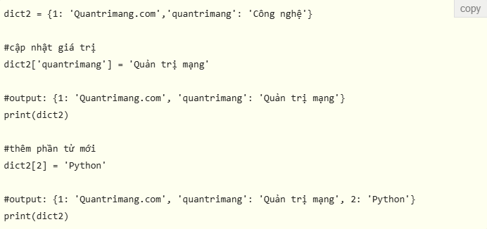

 | 7.6. Xóa phần tử từ dictionary
 |  | có thể xóa phần tử cụ thể của dictionary bằng cách sử dụng pop(), nó sẽ phần tử có key đã cho và trả về giá trị của phần tử.
 |  | popitem() có thể xóa và trả về một phần tử tùy ý dưới dạng (key, value).
 |  | Tất cả các phần tử trong dictionary có thể bị xóa cùng lúc bằng cách dùng clear().
 |  | Ngoài ra, từ khóa del cũng có thể dùng để xóa một phần tử hoặc toàn bộ dictionary.

 | 7.7. Các phương thức và hàm cho dictionary

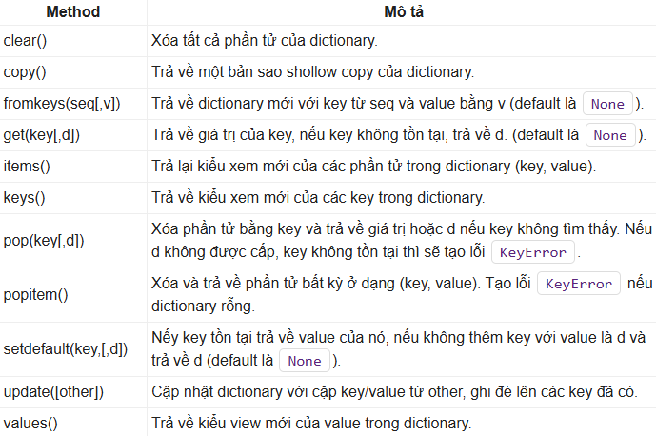

 | 7.8. Dictionary comprehension trong Python
 |  | Dictionary comprehension là cách đơn giản, rút gọn để tạo dictionary mới từ một vòng lặp trong Python.
 |  | Câu lệnh sẽ bao gồm một cặp biểu thức (key:value) cùng câu lệnh for, tất cả đặt trong dấu {}.

 |  | Cũng có thể sử dụng lệnh if trong dictionary comprehension. Lệnh if có thể lọc những phần tử trong dictionary hiện có để tạo thành dictionary mới

 | 7.9. Kiểm tra và lặp qua phần tử trong dictionary
 |  | Chỉ có thể kiểm tra key của phần tử đã có trong dictionary hay chưa bằng cách dùng in, và không thể làm điều đó với value.

 |  | Có thể sử dụng vòng lặp for để lặp qua key của các phần tử trong dictionary.

Toán tử
10. Toán tử
 | Python sẽ có các toán tử cơ bản như sau:
 |  | Toán tử số học - Arithmetic Operators
 |  | Toán tử quan hệ - Comparison (Relational) Operators
 |  | Toán tử gán - Assignment Operators.
 |  | Toán tử logic - Logical Operators.
 |  | Toán tử Biwter - Bitwise Operators.
 |  | Toán tử khai thác - Membership Operators.
 |  | Toán tử xác thực - Indentity Operators.

 | 10.1. Toán tử số học.

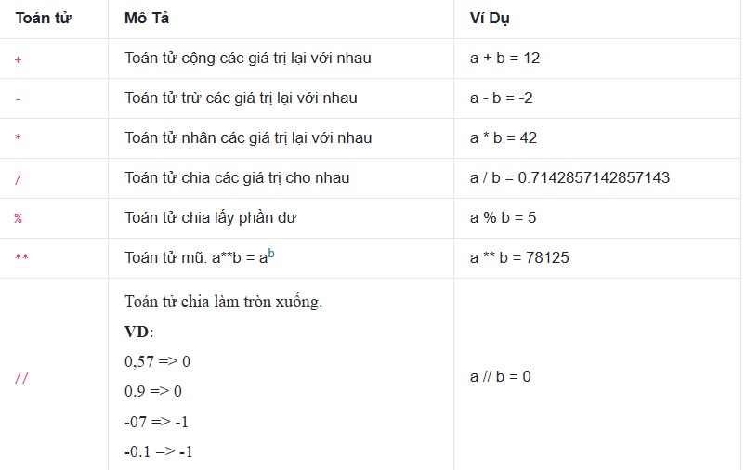

 | 10.2. Toán tử Quan hệ.

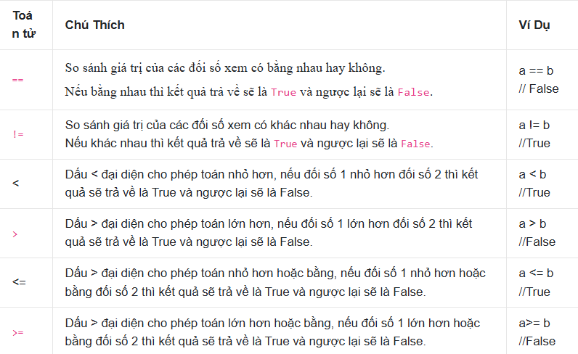

 | 10.3. Toán tử gán.

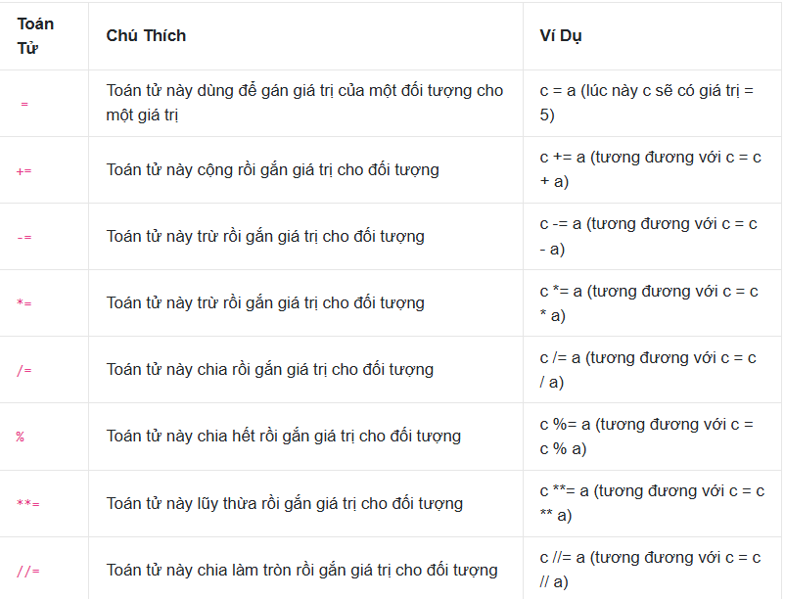

 | 10.4. Toán tử logic.

 | 10.5. Toán tử biwter.
 |  | Toán tử này thực hiện trên các bit của các giá trị. Hãy tưởng tượng mình có 2 biến a = 12 và b = 15
 |  | nhưng nếu chúng ta convert chúng sang hệ nhị phân thì 2 biến này sẽ có giá trị như sau: a = 00001100 và b = 00001111

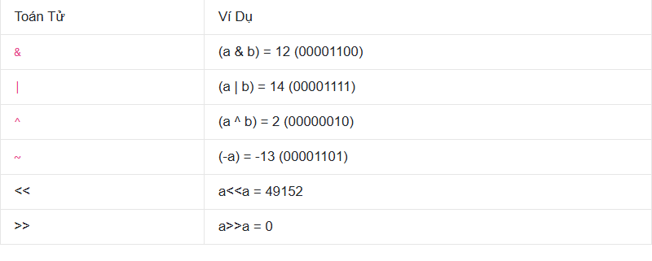

 | 10.6. Toán Tử khai thác.

 | 10.7. Toán tử xác thực.

Rẽ nhánh
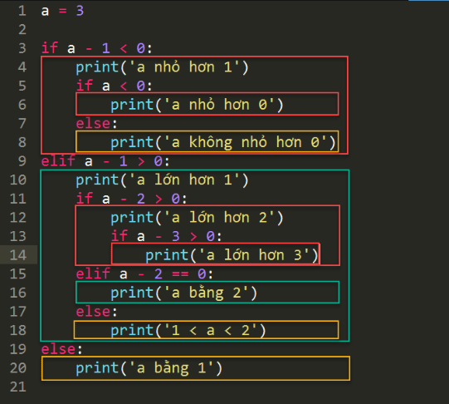
11. Rẽ nhánh

 | 11.1 Câu lệnh if-else
 |  | Các điều kiện mà mệnh đề if đưa ra trả về là đúng (True) thì nó sẽ thực thi code bên trong mệnh đề if và ngược lại nếu điều kiện đó sai thì nó sẽ thực hiện code trong mệnh đề else.

 | 11.2. Câu lệnh if-elif-else.

 | 11.3. Toán tử 3 ngôi (ifelse ngắn gọn)

 | 11.4. Cấu trúc điều kiện match-case
 |  | Thay vì kiểm tra các điều kiện, nó kiểm tra các trường hợp có thể xảy ra đối với một giá trị

 |  | Nếu có các case trùng pattern, thì chỉ có case đầu tiên được thực hiện, các case bên dưới bị bỏ qua.
 |  | Ngoài ra, ta cũng có thể sử dụng toán tử or, hoặc lệnh if với case để mở rộng pattern:

 | 11.5. Block trong Python
 |  | Python sử dụng việc định dạng code để suy ra các block. Đây là điều giúp code Python luôn luôn phải đẹp mắt.

 |  | Một số điều lưu ý về việc định dạng code block trong Python:
 |  |  | Câu lệnh mở block kết thúc bằng dấu hai chấm (:), sau khi sử dụng câu lệnh có dấu hai chấm (:) buộc phải xuống dòng và lùi lề vào trong và có tối thiểu một câu lệnh để không bỏ trống block.
 |  |  | Những dòng code cùng lề thì là cùng một block.
 |  |  | Một block có thể có nhiều block khác.
 |  |  | Khi căn lề block không sử dụng cả tab lẫn space.
 |  |  | Nên sử dụng 4 space để căn lề một block

Vòng lặp
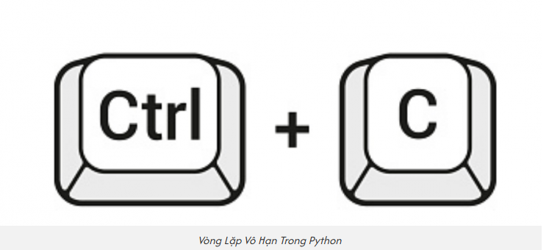
12. Vòng lặp
 | Trong Python các câu lệnh (statement) được thực hiện một cách tuần tự từ trên xuống dưới.
 | Tuy nhiên đôi khi bạn muốn thực hiện một khối các câu lệnh nhiều lần, bạn có thể sử dụng vòng lặp (loop).

 | 12.1. While Trong Python

 |  | 12.1.1. Cú pháp

 |  | 12.1.2. Kết hợp while với else
 |  |  | khối lệnh của else sẽ được thực hiện khi điều kiện của while là False.

 |  | 12.1.3. while trên một dòng

 | 12.2. For Trong Python

 |  | 12.2.1. Cú pháp

 |  | 12.2.2. Sử dụng lệnh else trong vòng lặp for
 |  |  | Nếu câu lệnh else được sử dụng với vòng lặp for, thì câu lệnh else được thực thi khi vòng lặp kết thúc.

 | 12.3. Thoát Vòng Lặp Trong Python
 |  | Lệnh break trong python được sử dụng để thoát khỏi vòng lặp trong python. Các vòng lặp trong python như vòng lặp while hoặc vòng lặp for sẽ buộc phải kết thúc khi câu lệnh break được thực thi.
 |  | Câu lệnh break trong python được sử dụng kết hợp với câu lệnh if trong python và được miêu tả trong khối lệnh while hoặc khối lệnh for

 | 12.4. Tăng dần với range()
 |  | Nếu muốn tăng, thì cần step phải là một số dương

 |  | Nếu step là 25, thì đầu ra của vòng lặp của bạn sẽ giống như sau:

 | 12.4. Giảm dần với range()
 |  | Nếu muốn giảm, thì cần step phải là một số âm

 |  | Python tạo ra giảm dần bằng cách sử dụng range(start, stop, step). Nhưng Python có chức năng tích hợp sẵn reversed .
 |  | Nếu bọc range()bên trong reversed(), thì có thể in các số nguyên theo thứ tự ngược lại.

 | 12.5. Cách thoát khỏi vòng lặp vô hạn trong python

Hàm
13. Hàm
 | Trong lập trình Python, hàm được kí hiệu là function là một khối code hay nhóm lệnh có tổ chức và có thể tái sử dụng được dùng để triển khai một hành động liên quan,
 | thực hiện một tác vụ cụ thể. Nó giúp chia một chương trình Python ra thành những khối/ phần/ mô đun nhỏ hơn, có tổ chức để dễ dàng quản lý hơn và tối ưu hóa việc tái sử dụng.

 | Trong Python có 2 loại hàm cơ bản chính gồm:
 |  | Hàm Python tích hợp sẵn – Built-in Functions: hàm có sẵn trong thư viện cơ bản được Python cung cấp

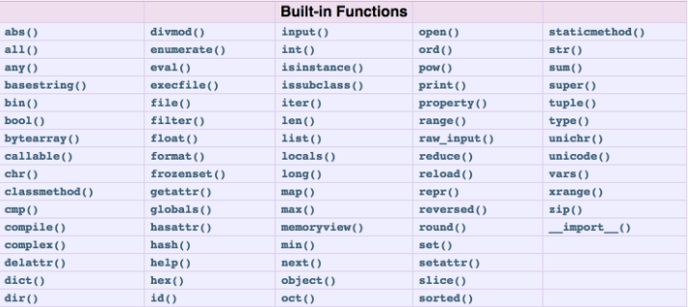

 |  | Hàm Python tự định nghĩa: hàm mà người dùng tự khai báo

 | 13.1. Cú pháp khai báo function trong Python

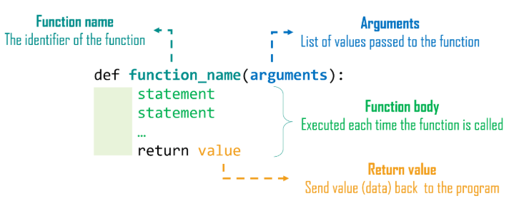

 |  | Trong đó:
 |  |  | def: từ khóa bắt đầu định nghĩa một hàm trong Python
 |  |  | funtion_name: tên function khai báo – định danh duy nhất và tuân thủ quy tắc đặt tên hàm Python
 |  |  | arguments: danh sách các tham số/ đối số đặt trong ngoặc đơn, được khai báo tách nhau bởi dấu phẩy
 |  |  | dấu “:”: đánh dấu kết thúc khai báo tiêu đề của hàm
 |  |  | statement list: danh sách các câu lệnh, khai báo nội dung hàm
 |  |  | return: từ khóa để giúp hàm trả về một giá trị nhất định

 |  | Với Python, một function có thể trả về dữ liệu (chứa từ khóa return) hoặc không. Trường hợp không có lệnh return thì hàm sẽ trả về None

 | 13.2. Cú pháp gọi hàm trong Python
 |  | Để gọi sử dụng hàm trên trong Python, chúng ta đơn giản chỉ cần nhập tên hàm và truyền tham số tương ứng, ví dụ:

 |  | Lưu ý rằng trong Python, code định nghĩa hàm luôn phải nằm trước lời gọi hàm,
 |  | nếu không thì chương trình sẽ trả về lỗi hàm chưa được định nghĩa (NameError … not defined).

 | 13.3. Phạm vi biến trong hàm Python
 |  | Trong Python, phạm vi của biến chính là đoạn chương trình mà ở đó biến được thừa nhận, có thể sử dụng.
 |  | Với một hàm, biến và các tham số có phạm vi chỉ trong phần khai báo của hàm đó; nghĩa là chúng ta không thể sử dụng các biến đó bên ngoài hàm.

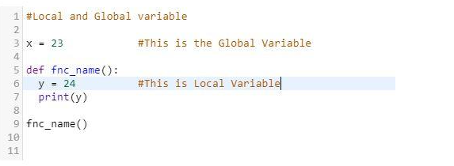

 |  | Thời gian tồn tại của biến trong hàm cũng được đánh dấu tương ứng với lời gọi hàm, chúng được tạo ra khi hàm có lời gọi đến,
 |  | xuất hiện ở bộ nhớ trong quá trình thực thi hàm và sẽ bị hủy khi chương trình thoát khỏi hàm.

 | 13.4. Phân biệt Method và Function trong Python
 |  | Trong Python, có 2 khái niệm mà nếu mới tiếp xúc với ngôn ngữ này bạn có thể dễ bị nhầm lẫn, đó là method – phương thức và function – hàm.
 |  | Cả 2 đều khá giống nhau trong cách khai báo, định nghĩa cũng như lời gọi, cách sử dụng

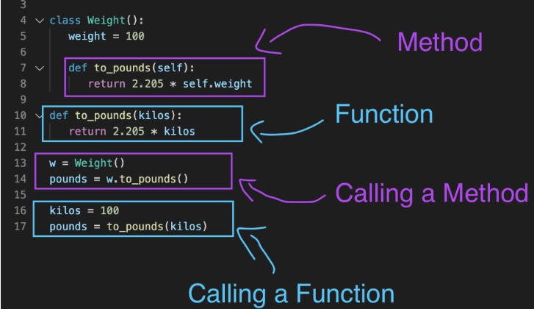

 |  | Điểm khác nhau cơ bản giữa method và function đấy là việc method thuộc về một lớp hay đối tượng và để gọi hay truy cập vào method cần thông qua lớp, đối tượng đó.

 | 13.5. Tham số hàm trong Python
 |  | Python hỗ trợ các kiểu tham số chính thức sau:
 |  |  | Tham số bắt buộc
 |  |  | Tham số mặc định
 |  |  | Tham số từ khóa (tham số được đặt tên)
 |  |  | Số tham số thay đổi

 |  | 13.5.1. Tham số bắt buộc
 |  |  | Các tham số bắt buộc là các tham số được truyền tới một hàm theo một thứ tự chính xác. Ở đây, số tham số trong lời gọi hàm nên kết nối chính xác với phần định nghĩa hàm.

 |  | 13.5.2. Tham số mặc định
 |  |  | Tham số mặc định là tham số mà cung cấp các giá trị mặc định cho các tham số được truyền trong phần định nghĩa hàm, trong trường hợp mà giá trị không được cung cấp trong lời gọi hàm

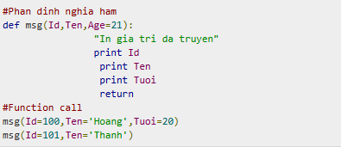

 |  | 13.5.3. Tham số từ khóa
 |  |  | Sử dụng tham số từ khóa, tham số được truyền trong lời gọi hàm được kết nối với phần định nghĩa hàm dựa trên tên của tham số

 |  | 13.5.4. Hàm với số tham số thay đổi trong Python
 |  |  | Có thể cần xử lý một hàm mà có số tham số nhiều hơn là bạn đã xác định trong khi định nghĩa hàm.
 |  |  | Những tham số này được gọi là các tham số có số tham số thay đổi (variable-length args) và không được đặt tên trong định nghĩa hàm,
 |  |  | không giống như các tham số bắt buộc và tham số mặc định.

 |  |  | Cú pháp cho một hàm có số thay đổi là:

 |  |  | Một dấu * được đặt trước tên biến để giữ các giá trị của các tham số loại này.
 |  |  | Tuple này vẫn là trống nếu không có tham số bổ sung nào được xác định trong khi gọi hàm.

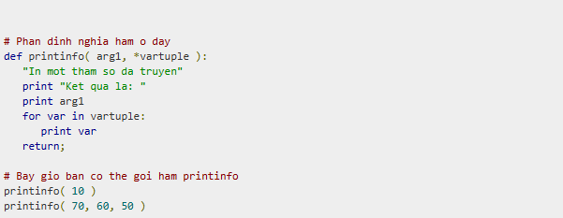

 |  | 13.5.5. Hàm nặc danh
 |  |  | Hàm nặc danh (hàm vô danh), hiểu theo cách đơn giản, là hàm không có tên và chúng không được khai báo theo cách chính thức bởi từ khóa def.
 |  |  | Để khai báo hàm này, bạn sử dụng từ khóa lambda.
 |  |  | Lambda nhận bất kỳ lượng tham số nào và chỉ trả về một giá trị trong dạng một biểu thức đã được ước lượng.
 |  |  | Bạn không thể gọi trực tiếp gọi hàm nặc danh để in bởi vì lambda cần một biểu thức

 |  |  | cú pháp của hàm lamda:

 | 13.5. Một số hàm phổ biến trong Python
 |  | Những hàm hữu ích tích hợp sẵn và hay được sử dụng trong Python nên biết:
 |  |  | reduce(): duyệt qua từng phần tử trong một danh sách và trả về một giá trị đơn lẻ
 |  |  | split(): ngắt một chuỗi dựa theo tiêu chí
 |  |  | enumerate(): trả về độ dài của một vòng lặp
 |  |  | eval(): triển khai các biểu thức toán học
 |  |  | map(): duyệt qua từng phần tử trong danh sách
 |  |  | min(), max(): trả về mục được xếp hạng thấp nhất/ cao nhất trong một lần lặp
 |  |  | getattr(): trả về thuộc tính của một đối tượng

Module
14. Module
 | Module được sử dụng để phân loại code thành các phần nhỏ hơn liên quan với nhau. Hay nói cách khác,
 | Module giúp tổ chức Python code một cách logic để giúp dễ dàng hiểu và sử dụng code đó hơn.
 | Trong Python, Module là một đối tượng với các thuộc tính mà có thể đặt tên tùy ý và có thể gắn kết và tham chiếu.

 | Về cơ bản, một Module là một file, trong đó các lớp, hàm và biến được định nghĩa. Tất nhiên, một Module cũng có thể bao gồm code có thể chạy.
 | Module trong Python là các file mà có các code tương tự nhau, hay có liên quan với nhau. Chúng có lợi thế sau:
 |  | Khả năng tái sử dụng: Module có thể được sử dụng ở trong phần Python code khác, do đó làm tăng tính tái sử dụng code.
 |  | Khả năng phân loại: Các kiểu thuộc tính tương tự nhau có thể được đặt trong một Module.

 | 14.1. Sử dụng lệnh import trong Python
 |  | có thể sử dụng bất cứ source file nào dưới dạng như một Module bằng việc thực thi một lệnh import trong source file khác.
 |  | Cú pháp của lệnh import là:

 |  | Ghi chú: Có thể truy cập bất cứ hàm nào bên trong một Module theo phương thức như trên.

 | 14.2. Sử dụng lệnh from…import trong Python
 |  | Lệnh from…import được sử dụng để import thuộc tính cụ thể từ một Module.
 |  | Trong trường hợp không muốn import toàn bộ Module nào đó thì có thể sử dụng lệnh này.
 |  | Cú pháp của lệnh from…import là:

 | 14.3. Sử dụng lệnh from…import* trong Python
 |  | Sử dụng lệnh này có thể import toàn bộ Module. Do đó có thể truy cập các thuộc tính trong Module này.
 |  | Cú pháp của lệnh là:

 | 14.4. Đổi tên module, attribute khi import
 |  | Đôi khi, tên của module hay attribute của chúng ta rất dài.
 |  | Chúng ta có thể thay đổi lại tên của module hoặc attribute đó trong khi import bằng từ khóa as

 | 14.5. hai module có biến hoặc hàm cùng tên
 |  | Giả sử như có hai module có một hoặc vài biến hoặc hàm cùng tên, khi đó nếu như sử dụng from import

 |  | Những trường hợp này, sử dụng import là cách duy nhất tránh tình trạng này, vì khi dùng import thì ta sẽ tạo được hai module object.
 |  | Dĩ nhiên là các object có thể có cùng attribute, nhưng ta vẫn có thể sử dụng được chúng một cách độc lập.

 | 14.6. Reload module
 |  | Python chỉ cho phép ta import một module một lần, không tự động reload, không có nghĩa là chúng ta không thể reload lại module.
 |  | Ta có thể sử dụng hàm reload trong thư viện của Python.

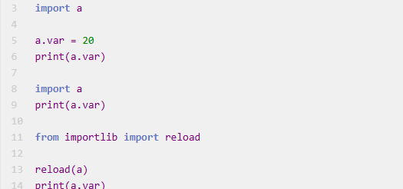

 | 14.7. Folder __pycache__
 |  | Nếu nhìn lại thư mục sẽ có một folder tên là __pycache__,
 |  | bên trong chứ những file .pyc (đôi lúc là .pyo). Những file này là những file bạn muốn import được biên dịch (compile) ra.
 |  | mục đích của những file này sẽ giúp code của bạn sẽ chạy nhanh hơn từ lần thứ hai trở đi (bạn sẽ thấy rõ điều này khi import những thư viện lớn),
 |  | vì lần đầu khi chạy bận biên dịch những file bạn import, còn lần hai thì việc biên dịch không còn diễn ra nữa.
 |  | Nếukhông muốn việc này, thì mỗi lần chạy file Python, sử dụng command sau đây

 |  | Một cách khác nữa là bạn thay đổi giá trị của biến môi trường (environment variable) PYTHONDONTWRITEBYTECODE (Python don’t write byte code) thành một giá trị khác rỗng.

 | 14.8. Đường dẫn tìm kiếm module Python
 |  | Khi nhập module, Python sẽ tìm một vài nơi. Trình thông dịch tìm các module có sẵn,
 |  | nếu không thấy nó sẽ vào danh sách các thư mục được định nghĩa trong sys.path. Thứ tự tìm kiếm sẽ là:
 |  |  | Thư mục hiện tại.
 |  |  | PYTHONPATH (một biến môi trường với danh sách thư mục).
 |  |  | Thư mục mặc định có vị trí phụ thuộc vào chọn lựa trong quá trình cài đặt.

 |  | Nhập lần lượt các lệnh sau để xem đường dẫn:

 | 14.9. Hàm dir() trong Python
 |  | Hàm dir() trong Python được sử dụng để tìm ra các tên được định nghĩa trong một module.

IO
15. File I/O trong Python

 | 15.1. Đọc input từ bàn phím trong Python
 |  | Python cung cấp hai hàm đã được xây dựng sẵn để nhận input từ người dùng. Hai hàm đó là:
 |  |  | Hàm input()
 |  |  | Hàm raw_input()

 |  | 15.1.1. raw_input()
 |  |  | Hàm raw_input() được sử dụng để nhận đầu vào từ người dùng.
 |  |  | Nó nhận đầu vào từ Standard Input dưới dạng một chuỗi và đọc dữ liệu từ từng dòng một.

 |  |  | Ghi chú: Hàm raw_input() trả về một chuỗi. Vì thế trong trường hợp một biểu thức cần được ước lượng, thì nó phải ép kiểu sang kiểu dữ liệu sau của nó.

 |  | 15.1.2. input()
 |  |  | Hàm này được sử dụng để nhận input từ người dùng. Hàm này giống hàm raw_input(),
 |  |  | nhưng với hàm input() này thì bất cứ biểu thức nào được nhập từ người dùng thì nó ước lượng và sau đó trả về kết quả.

 | 15.2. Làm việc với File trong Python
 |  | 15.2.1. Mở file trong Python
 |  |  | Để mở một File, Python cung cấp hàm open().
 |  |  | Nó trả về một đối tượng File mà được sử dụng với các hàm khác. Với File đã mở, bạn có thể thực hiện các hoạt động đọc, ghi, … trên File đó.
 |  |  | Cú pháp của hàm open() là:

 |  |  | ten_file là tên File bạn muốn truy cập.
 |  |  | access_mode xác định chế độ của File đã được mở. Có nhiều mode sẽ được trình bày trong phần dưới. Chế độ truy cập mặc định là read.
 |  |  | buffer Nếu buffer được thiết lập là 0, nghĩa là sẽ không có trình đệm nào diễn ra. Nếu xác định là 1, thì trình đệm dòng được thực hiện trong khi truy cập một File.
 |  |  |  | Nếu là số nguyên lớn hơn 1, thì hoạt động đệm được thực hiện với kích cỡ bộ đệm đã cho. Nếu là số âm, thì kích cỡ bộ đệm sẽ là mặc định (hành vi mặc định).

 |  | 15.2.2. Đóng một File trong Python
 |  |  | Python tự động đóng một File khi đối tượng tham chiếu của một File đã được tái gán cho một file khác.
 |  |  | Tuy nhiên, sử dụng phương thức close() để đóng một file là một sự thực hành tốt
 |  |  | Phương thức close() có cú pháp như sau:

 |  | 15.2.3. Đọc một File trong Python
 |  |  | Để đọc một File, bạn sử dụng phương thức read() trong Python. Cú pháp là:

 |  |  | Ở đây, value là số byte để được đọc từ file đã mở.
 |  |  | Phương thức này bắt đầu đọc từ phần đầu file và nếu bạn không cung cấp tham số value thì phương thức này cố gắng đọc nhiều dữ liệu nhất có thể, có thể tới cuối File.

 |  | 15.2.4. Ghi một File trong Python
 |  |  | Phương thức write() được sử dụng để ghi bất kỳ chuỗi nào tới một File đã mở.
 |  |  | chú ý là phương thức write này không thêm một ký tự newline (dòng mới) (‘n’) vào cuối chuỗi.
 |  |  | Cú pháp của write() là:

 |  | 15.2.5. Các thuộc tính của File trong Python

 |  | 15.2.6. Các chế độ truy cập (mode) của File trong Python

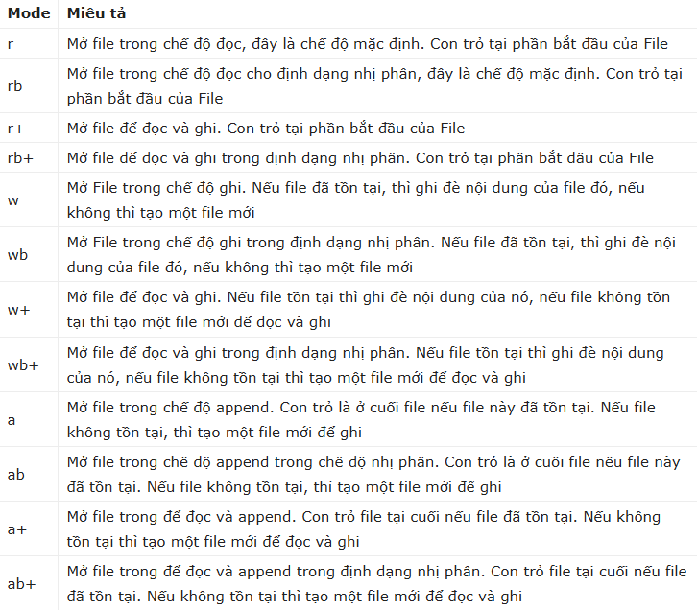

 |  | 15.2.7. Thay tên file trong Python
 |  |  | Phương thức rename() trong os Module được sử dụng để thay tên file. Phương thức này nhận hai tham số là tên file cũ và tên file mới.

 |  | 15.2.8. Xóa file trong Python
 |  |  | Bạn có thể sử dụng phương thức remove() của os Module để xóa các file với tham số là tên file bạn cần xóa.

 |  | 15.2.9. Vị trí File trong Python
 |  |  | Phương thức tell() nói cho bạn biết vị trí hiện tại bên trong file. Nói cách khác, việc đọc và ghi tiếp theo sẽ diễn ra trên các byte đó.
 |  |  | Phương thức seek(offset[, from]) thay đổi vị trí hiện tại bên trong file. Tham số offset chỉ số byte để được di chuyển.
 |  |  | Tham số from xác định vị trí tham chiếu mà từ đó byte được di chuyển.
 |  |  |  | Nếu from được thiết lập là 0 nghĩa là sử dụng phần đầu file như là vị trí tham chiếu
 |  |  |  | và 1 nghĩa là sử dụng vị trí hiện tại như là vị trí tham chiếu
 |  |  |  | và nếu là 2 thì sử dụng phần cuối file như là vị trí tham chiếu.

 |  | 15.2.10. Thư mục trong Python
 |  |  | Tất cả file được chứa trong các thư mục đa dạng và Python cũng cung cấp rất nhiều phương thức để xử lý các hoạt động đa dạng liên quan tới thư mục.
 |  |  | os Module có một số phương thức giúp tạo, xóa, và thay đổi các thư mục.

 |  |  | 5.2.10.1. Phương thức mkdir() trong Python
 |  |  |  | có thể sử dụng phương thức mkdir() của os Module để tạo các thư mục trong thư mục hiện tại.

 |  |  | 15.2.10.2. Phương thức getcwd() trong Python

 |  |  | 15.2.10.3. Phương thức rmdir() trong Python
 |  |  |  | Phương thức rmdir() xóa thư mục mà có tên được truyền như là một tham cố cho phương thức này.

ngoại lệ
16. Ngoại lệ (Exception)
 | Bất kỳ điều kiện bất thường nào trong chương trình làm gián đoạn luồng thực thi chương trình đó thì đều được coi là ngoại lệ.
 | Bất kể khi nào xuất hiện một ngoại lệ, chương trình sẽ ngừng thực thi và chuyển qua quá trình gọi & in ra lỗi cho đến khi nó được xử lý.

 | Có hai kiểu lỗi:
 |  | Syntax Error: Có tên gọi khác là Parsing Errors (lỗi phân tích cú pháp), đây là lỗi cơ bản nhất, xảy ra khi Python parser - trình phân tích cú pháp của Python - không thể hiểu được một dòng code cụ thể nào đó.
 |  | Exception: Là những lỗi phát sinh trong quá trình chương trình thực thi, ví dụ như lỗi ZeroDivisionError – Lỗi chia cho 0.

 | Danh sách các các lỗi ngoại lệ (Exception Errors):
 |  | IOError: Nếu không thể mở được file ra
 |  | KeyboardInterrupt: Khi người dùng nhấp vào một phím không được yêu cầu
 |  | ValueError: Khi built-in function (hàm được tích hợp sẵn trong Python) nhận được một đối số sai (wrong argument)
 |  | EOFError: Nếu đọc được ký tự kết thúc file (End-Of-File) mà trước đó không đọc được bất kỳ dữ liệu nào.
 |  | ImportError: Nếu module đang được import vào chương trình không được tìm thấy.

 | 16.1. try...except
 |  | Khối lệnh try...except được dùng để xử lý các exception trong python.
 |  | Phần thân của try có thể tạo ra exception bằng code, tất cả câu lệnh trong khối sẽ bị bỏ qua khi một exception được tạo ra.

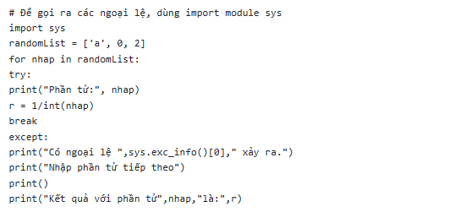

 |  | Nếu không có ngoại lệ xảy ra, chương trình sẽ thực thi theo luồng bình thường và khối except sẽ được bỏ qua,
 |  | tuy nhiên nếu có bất cứ ngoại lệ nào, nó sẽ bị chặn lại bởi except.

 |  | Chương trình cũng in tên của exception bằng hàm ex_info() bên trong module sys

 | 16.2. kết hợp else với try...except

 | 16.3. Mệnh đề except với nhiều ngoại lệ

 | 16.4. Try Except Finally
 |  | Một cách khác để viết lệnh try trong Python đó là dùng Try…finally.
 |  | Finally còn được gọi là mệnh đề clean-up/termination vì dù cho có bất kể lỗi nào xảy ra trong block try thì nó vẫn luôn luôn chạy.
 |  | Chức năng chính của các câu lệnh trong finally là dùng để giải phóng tài nguyên.

 | 16.5. xây dựng một exception riêng trong python
 |  | Bằng cách sử dụng raise, bạn có thể xây dựng một exception giúp xử lý ngoại lệ trong Python.
 |  | Với trường hợp này, bạn có thể tạo exception của riêng mình - đó là exception được đưa ra khi vấn đề nằm bên ngoài phạm vi xảy ra của dự kiến lỗi.

 | 16.6. Module traceback
 |  | Một cách khác để xử lý exception trong Python. đó chính là Module traceback. Về cơ bản sau khi exception xảy ra, Module traceback sẽ in ra dấu vết của chương trình.
 |  | Traceback bao gồm thông báo lỗi, số dòng gây ra lỗi và call stack của hàm gây ra lỗi.

 | 16.7. Một số ngoại lệ tích hợp sẵn trong lập trình Python

 |  | Ngoại lệ | Nguyên nhân
 |  | AssertionError | Được đưa ra khi câu lệnh assert bị lỗi.
 |  | AttributeError | Được đưa ra khi việc gán thuộc tính hay tham chiếu thất bại.
 |  | EOFError | Được đưa ra khi hàm input() gặp phải điều kiện kết thúc file.
 |  | FloatingPointError | Được đưa ra khi thao tác với số thập phân sai.
 |  | GeneratorExit | Được đưa ra khi hàm close() của đối tượng Generator được gọi.
 |  | ImportError | Được đưa ra khi thêm một mô-đun không tồn tại.
 |  | IndexError | Được đưa ra khi chỉ số của tập hợp nằm ngoài phạm vi cho phép.
 |  | KeyError | Được đưa ra khi khóa không được tìm thấy trong đối tượng kiểu từ điển.
 |  | KeyboardInterrupt | Được đưa ra khi người dùng nhấn phím ngắt gồm Ctrl+C hoặc Delete
 |  | MemoryError | Được đưa ra khi việc thực thi sử dụng hết bộ nhớ.
 |  | NameError | Được đưa ra khi một biến không được tìm thấy trong phạm vi cục bộ hoặc toàn cục.
 |  | NotImplementedError | Được đưa ra bởi các phương thức trừu tượng.
 |  | OSError | Được đưa ra khi việc thực thi hệ thống gây ra các lỗi về hệ thống.
 |  | OverflowError | Được đưa ra khi kết quả của một phép toán quá lớn hoặc không thể biểu diễn.
 |  | ReferenceError | Được đưa ra khi một proxy tham chiếu yếu được sử dụng để truy cập vào địa chỉ tham chiếu được thu thập.
 |  | RuntimeError | Được đưa ra khi một lỗi không thuộc vào bất kỳ kiểu lỗi nào.
 |  | StopIteration | Được đưa ra bởi hàm next() để chỉ ra rằng không còn phần tử nào được trả về bởi đối tượng lặp.
 |  | SyntaxError | Được đưa ra khi một lỗi xảy ra.
 |  | IndentationError | Được đưa ra khi việc thụt lề sai.
 |  | TabError | Được đưa ra khi việc thụt lệ chứa các khoảng trắng không nhất quán.
 |  | SystemError | Được đưa ra khi lỗi hệ thống bên trong xảy ra.
 |  | SystemExit | Được đưa ra bởi hàm sys.exit().
 |  | TypeError | Được đưa ra khi một hàm hoặc một thao tác được áp dụng cho đối tượng không đúng kiểu dữ liệu.
 |  | UnboundLocalError | Được đưa ra khi một tham chiếu đến một biến cục trong một hàm nhưng không có giá trị nào được gán cho biến đó.
 |  | UnicodeError | Được đưa ra khi thực hiện encoding liên quan tới Unicode bị lỗi.
 |  | UnicodeEncodeError | Được đưa ra khi các lỗi liên quan tới Unicode xảy ra trong khi thực hiện encoding.
 |  | UnicodeDecodeError | Được đưa ra khi các lỗi liên quan tới Unicode xảy ra trong khi thực hiện decoding.
 |  | UnicodeTranslateError | Được đưa ra khi lỗi liên quan tới Unicode xảy ra trong khi chuyển đổi.
 |  | ValueError | Được đưa ra khi một hàm nhận một tham số đúng kiểu dữ liệu không đúng giá trị.
 |  | ZeroDivisionError | Được đưa ra khi toán hạng thứ 2 của phép chia có giá trị là 0.

OPP
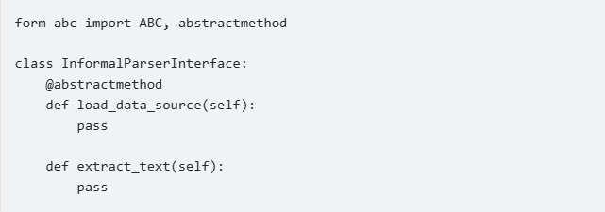
16. Lập trình hướng đối tượng (OPP)
 | Python là một ngôn ngữ hướng đối tượng. Vì vậy hầu hết mọi thứ trong Python đều là những đối tượng với những thuộc tính (properties) và phương thức (methods).
 | OOP là một kĩ thuật lập trình cho phép tạo ra các đối tượng để trừu tượng hóa 1 đối tượng thực tế (đưa các đối tượng trong thực tế vào trong code).
 | Cho phép lập trình viên tương tác với các đối tượng này.
 | Một đối tượng bao gồm:
 |  | Thuộc tính (attributes) chính là những thông tin, đặc điểm của đối tượng.
 |  | Phương thức (methods) là những thao tác, hành động mà đối tượng đó có thể thực hiện.

 | Các nguyên lý cơ bản của OOP
 |  | Tính đóng gói (Encapsulation): Các dữ liệu và phương thức có liên quan với nhau được đóng gói thành 1 lớp.
 |  |  |  |  | Tức là mỗi lớp được xây dựng để thực hiện một nhóm chức năng đặc trưng của riêng lớp đó.
 |  |  |  |  | Che giấu các thông tin của lớp đó đối với bên ngoài thể hiện ở public, protected, private đối với từng thuộc tính và phương thức.
 |  | TÍnh kế thừa (Inheritance): Nguyên tắc này cho phép xây dựng một lớp mới dựa trên 1 lớp đã khai báo từ trước.
 |  |  |  |  | lớp con có thể sử dụng lại các thuộc tính và phương thức của lớp cha mà không cần khai báo lại.
 |  |  |  |  | Tùy thuộc vào từng ngôn ngữ cho phép việc kế thừa 1 hoặc nhiều class cha.
 |  | TÍnh trừu tượng (Abstraction): tổng quát hóa phương thức của đối tượng không quan tâm phương thức thực hiện như thế nào,
 |  |  |  |  | được thể hiện bởi interface (có các tên phương thức nhưng ko có body của phương thức, khi class nào impliment interface thì thực hiện nó).
 |  | Tính đa hình (Polymorphism): Tính đa hình được thể hiện bởi một phương thức, hành động có thể thực hiện theo nhiều cách khác nhau.
 |  |  |  |  | Phương thức đa hình phải được ghi đè (override) ở các lớp con

 | 16.1. Lớp (Class) và Đối tượng (Object)
 |  | Class và Object là hai khái niệm cơ bản trong lập trình hướng đối tượng.

 |  | 16.1.1. Đối tượng (Object) là những thực thể tồn tại có hành vi.
 |  | 16.1.2. Lớp (Class) là một kiểu dữ liệu đặc biệt do người dùng định nghĩa, tập hợp nhiều thuộc tính đặc trưng cho mọi đối tượng được tạo ra từ lớp đó.
 |  | 16.1.3. Phân biệt giữa Đối tượng (Object) và Lớp (Class):
 |  |  | Đối tượng (Object): có trạng thái và hành vi.
 |  |  | Lớp (Class): có thể được định nghĩa như là một template mô tả trạng thái và hành vi mà loại đối tượng của lớp hỗ trợ.
 |  |  |  | Một đối tượng là một thực thể (instance) của một lớp

 | 16.2. Class, methods, attributes
 |  | Trong python có nhiều lớp đã được định nghĩa sẵn. Do mọi thứ trong python đều là đối tượng ví dụ như list, tuple, dictionary, string, int… là các lớp.

 |  | 16.2.1. Lớp (Class)
 |  |  | là một kiểu dữ liệu đặc biệt do người dùng định nghĩa, tập hợp nhiều thuộc tính đặc trưng cho mọi đối tượng được tạo ra từ lớp đó.

 |  | 16.2.3. Constructor
 |  |  | Hàm trong Class được bắt đầu với dấu gạch dưới kép (__) là các hàm đặc biệt, mang các ý nghĩa đặc biệt.
 |  |  | Một trong đó là hàm __init__(). Hàm này được gọi bất cứ khi nào khởi tạo một đối tượng, một biến mới trong class và được gọi là constructor trong lập trình hướng đối tượng.

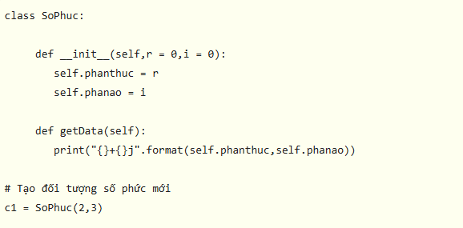

 |  | 16.2.2. Thuộc tính (Attributes)
 |  |  | Thuộc tính có thể hiểu là một biến trong class, thuộc tính mô tả các đặc tính của một đối tượng.
 |  |  | Trong Python có một phương thức đặc biệt gọi là __init__() dùng để khởi tạo giá trị cho các thuộc tính của một đối tượng.



 |  |  | Phương thức __init__() là phương thức khởi tạo của tất cả các lớp, mỗi khi tạo một đối tượng phương thức này sẽ tự động được gọi.
 |  |  | Bất cứ phương thức nào của Python cũng đều phải có tham số đầu tiên là self rồi mới đến các tham số khác.
 |  |  | self ám chỉ đối tượng đã được gọi đó.

 |  | 16.2.3. Phương thức (Methods)
 |  |  | Phương thức (Method) là các hàm được định nghĩa bên trong phần thân của một lớp. Chúng được sử dụng để xác định các hành vi của một đối tượng.



 |  | 16.2.4. Tham số self
 |  |  | Tham số self là một tham chiếu tới phiên bản hiện tại của class. Nó thường được dùng để truy cập các biến thuộc về class đó.
 |  |  | Không nhất thiết phải đặt tên nó là self. Bạn có thể gọi nó bất cứ khi nào muốn nhưng nó phải là tham số đầu tiên của hàm bất kỳ trong class.



 |  | 16.2.5. phương thức có sẵn được kế thừa từ lớp gốc (magic method)
 |  |  | Phương thức __init__() như trên đã trình bày, khởi tạo các tham số, thuộc tính của class
 |  |  | Ngoài ra còn có __repr__(), __str__(), __del__(), __format__(), __bytes__(), __hash__(), __len__(), __add__(), __call__(), ...

 |  | 16.2.6. Tạo đối tượng trong Python
 |  |  | đối tượng trong class có thể được sử dụng để truy cập các thuộc tính khác nhau và tạo các instance mới của lớp đó
 |  |  | Thủ tục để tạo một đối tượng tương tự như cách chúng ta gọi hàm.

 |  | 16.2.7. Xóa bỏ thuộc tính và đối tượng
 |  |  | Thuộc tính của đối tượng có thể bị xóa bằng lệnh del.

 |  |  | Thậm chí có thể xóa chính đối tượng đó bằng cách sử dụng câu lệnh del.

 | 16.3. Tính bao đóng
 |  | Về bản chất trong python thì các khái niệm về private, protected, public không có,
 |  | trong code chúng ta chỉ ám chỉ điều này cho việc truy cập cho đúng:
 |  |  | public: có thể truy cập được ở mọi nơi, nên cách khai báo như hàm bình thường
 |  |  | protected: chỉ lớp con có thể truy cập được, cách khai báo bằng cách bắt đầu bằng một dấu gạch ngang "_"
 |  |  | private: chỉ class đó có quyền truy cập, cách khai báo bằng cách bắt đầu bằng 2 dấu gạch ngang "__"

 | 16.4. Kế thừa
 |  | Kế thừa là khả năng của một class để lấy hoặc kế thừa các thuộc tính từ một lớp khác.
 |  | Lớp dẫn xuất các thuộc tính được gọi là lớp dẫn xuất hoặc lớp con và lớp mà từ đó các thuộc tính được dẫn xuất được gọi là lớp cơ sở hoặc lớp cha.
 |  | Lợi ích của việc thừa kế là nó thể hiện tốt các mối quan hệ tại thế giới thực.
 |  |  | Nó cung cấp khả năng tái sử dụng code. Bạn không phải viết lại code nhiều lần. Ngoài ra, nó cũng cho phép lập trình viên thêm nhiều tính năng hơn vào class mà không cần chỉnh sửa nó.
 |  |  | Về bản chất, nó có tính chất bắc cầu. Điều đó có nghĩa nếu class B kế thừa class A khác, thì tất cả class phụ của B sẽ tự động kế thừa A.

 |  | Các kiểu kế thừa:
 |  |  | Kế thừa đơn: Kế thừa một cấp cho phép lớp dẫn xuất kế thừa các đặc điểm từ lớp cha đơn.
 |  |  | Kế thừa đa cấp: Kế thừa đa cấp cho phép một lớp dẫn xuất kế thừa các thuộc tính từ lớp cha trực tiếp, từ đó kế thừa các thuộc tính từ lớp cha của nó.
 |  |  | Kế thừa theo thứ bậc: Kế thừa ở cấp độ thứ bậc cho phép nhiều lớp dẫn xuất kế thừa các thuộc tính từ một lớp cha.
 |  |  | Đa kế thừa: Kế thừa nhiều cấp cho phép một lớp dẫn xuất kế thừa các thuộc tính từ nhiều lớp cơ sở.

 |  | Cú pháp kế thừa:



 |  | Khai báo constructor mới để gán giá trị vào thuộc tính của lớp cha. Hàm super() đứng trước phương thức __init __ để gọi tới nội dung __init __ của Car.

 | 16.5. Đa hình
 |  | Tính đa hình là khái niệm mà hai hoặc nhiều lớp có những phương thức giống nhau nhưng có thể thực thi theo những cách thức khác nhau.



 | 16.6. Interface, abstract class
 |  | abstract class: Các Abstract class cho phép bạn cung cấp chức năng mặc định cho các class con. Bằng cách định nghĩa một abstract base class (lớp cơ sở trừu tượng),
 |  | bạn có thể xây dựng nên một mô hình chung cho một nhóm các class con. Mặc định trong Python sẽ không cung cấp Abstract class cho chúng ta sử dụng.
 |  | Nhưng Python có một mô-đun gọi là Abstract Base Classes (ABC) để giúp chúng ta làm điều đó.
 |  | Mô-đun này nằm trong package abc nên chúng ta cần import vào trước khi sử dụng.

 |  | Từ khóa @ abstractmethod: để khai báo rằng phương thức phía dưới là phương thức abstract



 |  | Interface: Trong python không biết có đúng không nhưng thấy ít tài liệu nói về cái này trong python,
 |  | có ý nói rằng interface thực sự không cần thiết bởi vì trong python có đa kế thừa. Nhưng bạn vẫn có thể tạo Interface từ lớp ABC tương tự ở trên.

RegEx

17. Biểu thức chính quy (Regular Expression (RegEx))
 | RegEx hay biểu thức chính quy (Regular Expression) là một chuỗi ký tự tạo thành một biểu mẫu tìm kiếm (search pattern).
 | RegEx được sử dụng để kiểm tra xem một chuỗi có chưa mẫu tìm kiêms được chỉ định hay không.
 | trang web kiểm tra biểu thức chính quy
 |  | https://regexr.com/

 | 17.1. RegEx trong python
 |  | Trong python, có một gói tích hợp có tên re có khả năng sử dụng để làm việc với biểu thức chính quy.

 |  | Các hàm xử lý RegEx



 |  | 17.1.1. Hàm findall()
 |  |  | Phương thức re.findall() trả về một danh sách các chuỗi chứa tất cả các kết quả khớp với pattern đưa ra.
 |  |  | Cú pháp:

 |  |  | Trong đó:
 |  |  |  | pattern là RegEx.
 |  |  |  | string là chuỗi cần so khớp.

 |  | 17.1.2. Hàm search()
 |  |  | phương thức re.search() sử dụng để tìm kiếm chuỗi phù hợp với pattern RegEx.
 |  |  | Nếu tìm kiếm thành công, re.search() trả về đối tượng khớp, nếu không, nó trả về None.
 |  |  | Cú pháp:

 |  |  | Trong đó:
 |  |  |  | pattern là RegEx.
 |  |  |  | string là chuỗi cần so khớp.


 |  |  | Ở ví dụ này, match chứa đối tượng phù hợp khớp với pattern.

 |  | 17.1.2. Hàm split()
 |  |  | Phương thức re.split() dùng biểu thức chính quy để ngắt chuỗi thành các chuỗi con và trả về danh sách các chuỗi con này.
 |  |  | Cú pháp:

 |  |  | Trong đó:
 |  |  |  | pattern là RegEx.
 |  |  |  | string là chuỗi cần so khớp.
 |  |  |  | maxsplit (số nguyên) là số chuỗi tối đa sẽ được ngắt. Nếu để trống thì Python sẽ so khớp và cắt tất cả các chuỗi đạt điều kiện.


 |  |  |  |  | Ngắt tại vị trí có ký tự khoảng trắng:

 |  | 17.1.3. Hàm sub()
 |  |  | Đây là một trong những phương thức quan trọng nhất sử dụng với Regular Expression
 |  |  | Re.sub() sẽ thay thế tất cả các kết quả khớp với pattern trong chuỗi bằng một nội dung khác được truyền vào và trả về chuỗi đã được sửa đổi.
 |  |  | Cú pháp:

 |  |  | Trong đó:
 |  |  |  | pattern là RegEx.
 |  |  |  | replace là nội dung thay thế cho chuỗi kết quả khớp với pattern.
 |  |  |  | string là chuỗi cần so khớp.
 |  |  |  | count (số nguyên) là số lần thay thế. Nếu để trống thì Python sẽ coi giá trị này bằng 0, so khớp và thay thế tất cả các chuỗi đạt điều kiện.



 |  |  | Nếu không tìm thấy kết quả phù hợp với pattern, re.sub() sẽ trả về chuỗi rỗng.

 |  | 17.1.4. Hàm subn()
 |  |  | Phương thức re.subn() sử dụng tương tự như re.sub() ở trên,
 |  |  | nhưng kết quả trả về bao gồm một tuple chứa hai giá trị: chuỗi mới sau khi được thay thế và số lần thay thế đã thực hiện.



 |  | 17.1.5. Đối tượng match
 |  |  | Một số phương thức và thuộc tính thường được sử dụng với đối tượng match.

 |  |  | 17.1.5.1. match.group()
 |  |  |  | Phương thức group() trả về những phần của chuỗi khớp với pattern.





 |  |  | 17.1.5.2. match.start(), match.end() và match.span()
 |  |  |  | Hàm start() trả về chỉ mục bắt đầu của chuỗi con phù hợp. Tương tự, end() trả về chỉ mục kết thúc của chuỗi con phù hợp

 |  |  |  | Hàm span() trả về tuple chứa chỉ mục bắt đầu và kết thúc của phần chuỗi phù hợp.

 |  |  | 17.1.5.3. match.re và match.string
 |  |  |  | Thuộc tính re của đối tượng match sẽ trả về một biểu thức chính quy.
 |  |  |  | Tương tự, thuộc tính string trả về chuỗi đã được truyền trong đoạn code.

 |  | 17.1.6. Sử dụng tiền tố r trước RegEx
 |  |  | Khi tiền tố r hoặc R được sử dụng trước một biểu thức chính quy đại diện cho việc chuỗi tiếp sau nó chỉ là những ký tự bình thường.
 |  |  | Dấu gạch chéo ngược \ được sử dụng để thoát các ký tự đặc biệt. Tuy nhiên, sử dụng tiền tố r trước \ thì nó chỉ là một ký tự bình thường.



 |  |  | Chuỗi Raw bằng tiền tố r



 | 17.2. Các cú pháp cơ bản Regular Expression

 |  | 17.2.1. Metacharacters
 |  |  | Metacharacters là những ký tự có ý nghĩa đặc biệt



 |  | 17.2.2. Special Sequences
 |  |  | Special Sequences là chuỗi đặc biệt và được bắt đầu bằng ký tự \,
 |  |  | nó có ý nghĩa đặc biệt và thường trợ giúp cho việc mô tả biểu thức chính quy được gọn gàng hơn



 |  | 17.2.3. Sets
 |  |  | Sets là tập hợp các ký tự bên trong dấu [] với ý nghĩa đặc biệt:

